Стандартные цвета
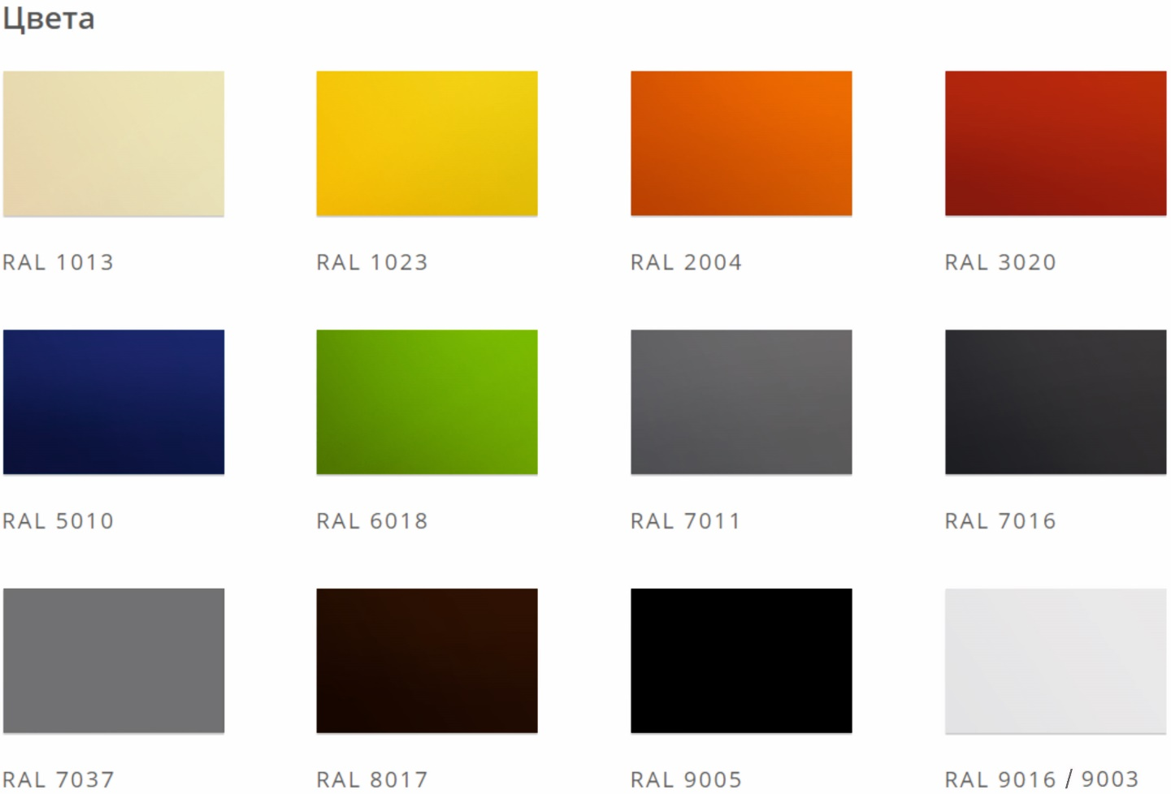
СТАНДАРТНЫЕ ЦВЕТА

Calypso
Calypso

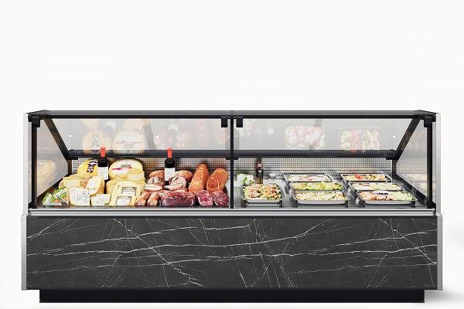 |  |  |  | 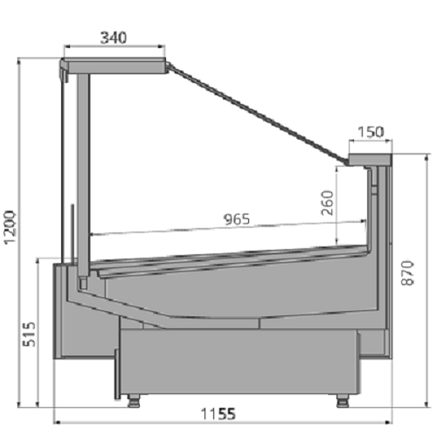

Стандартная комплектация |  |  |  |  | Ключевые параметры

Инновационный испаритель Sest, Италия Энергосберегающее светодиодное освещение внутреннего объёма Закалённое стекло на гидролифтах Рабочая поверхность из нержавеющей стали Базовые поддоны из нержавеющей стали Технология Easy Change Принудительная циркуляция воздуха Клапан ТРВ Контроллер Комплект подключения к системе дренажа Фронтальные цветные панели, выбор цвета внутреннего кабинета Без боковин Усиленная деревянная упаковка |  |  |  |  | Тип охлаждения: Динамический Температурный режим: +1...+10°С Температурный режим окр. среды: +25°С Влажность окр. среды: 60% Модификация: Гастрономическая

Цены указаны в рублях с учётом НДС
Артикул ТиС |  | Типоразмер | Код | Длина без боковин, мм | Длина с боковинами, мм | Цена Дилерская (RUB) | Цена с учетом скидки 0%
CALYPSO 125 вентилируемая |  | 125 | СВ496 | 1 250 | 1 310 | 389,499.00 | 389,499.00
CALYPSO 190 вентилируемая |  | 190 | СВ505 | 1 875 | 1 935 | 561,081.00 | 561,081.00
CALYPSO 190 Reverse Glass вентилируемая |  | 190 | СВ604 | 1 875 | 1 935 | 628,301.00 | 628,301.00
CALYPSO 250 вентилируемая |  | 250 | СВ503 | 2 500 | 2 560 | 661,577.00 | 661,577.00
CALYPSO 320 вентилируемая |  | 320 | СВ616 | 3 125 | 3 185 | 777,134.00 | 777,134.00
CALYPSO 375 Reverse Glass вентилируемая |  | 375 | СВ658 | 3 750 | 3 750 | 1,008,599.00 | 1,008,599.00
CALYPSO 375 вентилируемая |  | 375 | СВ500 | 3 750 | 3 810 | 948,145.00 | 948,145.00
CALYPSO Закрытый угол 45 вентилируемая |  | 45 ЗУ | СВ632 | 1 130 | 1 190 | 369,132.00 | 369,132.00
CALYPSO Открытый угол 45 вентилируемая |  | 45 ОУ | СВ633 | 1 040 | 1 100 | 346,881.00 | 346,881.00
CALYPSO Закрытый угол 90 вентилируемая |  | 90 ЗУ | СВ507 | 2 420 | 2 480 | 629,490.00 | 629,490.00
CALYPSO Открытый угол 90 вентилируемая |  | 90 ОУ | СВ498 | 1 780 | 1 840 | 506,477.00 | 506,477.00

Стандартная комплектация |  |  |  |  | Ключевые параметры

Инновационный испаритель Sest, Италия Закалённое низкое стекло Рабочая поверхность из нержавеющей стали Базовые поддоны из нержавеющей стали Принудительная циркуляция воздуха Клапан ТРВ Контроллер Комплект подключения к системе дренажа Фронтальные цветные панели, выбор цвета внутреннего кабинета Без боковин Усиленная деревянная упаковка |  |  |  |  | Тип охлаждения: Динамический Температурный режим: +1...+10°С Температурный режим окр. среды: +25°С Влажность окр. среды: 60% Модификация: Гастрономическая self

Цены указаны в рублях с учётом НДС
Артикул ТиС |  | Типоразмер | Код | Длина без боковин, мм | Длина с боковинами, мм | Цена Дилерская (RUB) | Цена с учетом скидки 0%
CALYPSO 125 вентилируемая SELF |  | 125 self | СВ497 | 1 250 | 1 310 | 325,787.00 | 325,787.00
CALYPSO 190 вентилируемая SELF |  | 190 self | СВ517 | 1 875 | 1 935 | 444,705.00 | 444,705.00
CALYPSO 250 вентилируемая SELF |  | 250 self | СВ504 | 2 500 | 2 560 | 535,485.00 | 535,485.00
CALYPSO 320 вентилируемая SELF |  | 320 self | СВ641 | 3 125 | 3 185 | 621,707.00 | 621,707.00
CALYPSO 375 вентилируемая SELF |  | 375 self | СВ502 | 3 750 | 3 810 | 753,238.00 | 753,238.00
CALYPSO Открытый угол 45 вентилируемая SELF |  | 45 ОУ self | СВ634 | 1 040 | 1 100 | 290,360.00 | 290,360.00
CALYPSO Закрытый угол 90 вентилируемая SELF |  | 90 ЗУ self | СВ508 | 2 420 | 2 480 | 515,580.00 | 515,580.00
CALYPSO Открытый угол 90 вентилируемая SELF |  | 90 ОУ self | СВ499 | 1 780 | 1 840 | 367,575.00 | 367,575.00

Стандартная комплектация |  |  |  |  | Ключевые параметры

Инновационный испаритель Sest, Италия Энергосберегающее светодиодное освещение внутреннего объёма Закалённое стекло на гидролифтах Рабочая поверхность из нержавеющей стали Базовые поддоны для льда со сливом из нержавеющей стали Принудительная циркуляция воздуха Клапан ТРВ Контроллер Комплект подключения к системе дренажа Фронтальные цветные панели, выбор цвета внутреннего кабинета Без боковин Усиленная деревянная упаковка |  |  |  |  | Тип охлаждения: Динамический Температурный режим: 0...+2°С Температурный режим окр. среды: +25°С Влажность окр. среды: 60% Модификация: Рыба на льду

Цены указаны в рублях с учётом НДС
Артикул ТиС |  | Типоразмер | Код | Длина без боковин, мм | Длина с боковинами, мм | Цена Дилерская (RUB) | Цена с учетом скидки 0%
CALYPSO 125 рыба на льду |  | 125 | СВ612 | 1 250 | 1 310 | 451,444.00 | 451,444.00
CALYPSO 190 рыба на льду |  | 190 | СВ613 | 1 875 | 1 935 | 627,434.00 | 627,434.00
CALYPSO 250 рыба на льду |  | 250 | СВ614 | 2 500 | 2 560 | 786,594.00 | 786,594.00
CALYPSO 375 рыба на льду |  | 375 | СВ615 | 3 750 | 3 810 | 1,080,059.00 | 1,080,059.00

Стандартная комплектация |  |  |  |  | Ключевые параметры

Инновационный испаритель Sest, Италия Закалённое низкое стекло Рабочая поверхность из нержавеющей стали Базовые поддоны для льда со сливом из нержавеющей стали Принудительная циркуляция воздуха Клапан ТРВ Контроллер Комплект подключения к системе дренажа Фронтальные цветные панели, выбор цвета внутреннего кабинета Без боковин Усиленная деревянная упаковка |  |  |  |  | Тип охлаждения: Динамический Температурный режим: 0...+2°С Температурный режим окр. среды: +25°С Влажность окр. среды: 60% Модификация: Рыба на льду self

Цены указаны в рублях с учётом НДС
Артикул ТиС |  | Типоразмер | Код | Длина без боковин, мм | Длина с боковинами, мм | Цена Дилерская (RUB) | Цена с учетом скидки 0%
CALYPSO 125 рыба на льду SELF |  | 125 self | СВ529 | 1 250 | 1 310 | 388,737.00 | 388,737.00
CALYPSO 190 рыба на льду SELF |  | 190 self | СВ530 | 1 875 | 1 935 | 530,703.00 | 530,703.00
CALYPSO 250 рыба на льду SELF |  | 250 self | СВ522 | 2 500 | 2 560 | 635,991.00 | 635,991.00
CALYPSO 375 рыба на льду SELF |  | 375 self | СВ519 | 3 750 | 3 810 | 928,496.00 | 928,496.00

Стандартная комплектация |  |  |  |  | Ключевые параметры

Инновационный испаритель Sest, Италия Энергосберегающее светодиодное освещение внутреннего объёма Закалённое стекло на гидролифтах Рабочая поверхность из нержавеющей стали Три ряда стеклянных полок Принудительная циркуляция воздуха Клапан ТРВ Контроллер Комплект подключения к системе дренажа Фронтальные цветные панели, выбор цвета внутреннего кабинета Без боковин |  |  |  |  | Тип охлаждения: Динамический Температурный режим: +5°С Температурный режим окр. среды: +25°С Влажность окр. среды: 60% Модификация: Кондитерская

Цены указаны в рублях с учётом НДС
Артикул ТиС |  | Типоразмер | Код | Длина без боковин, мм | Длина с боковинами, мм | Цена Дилерская (RUB) | Цена с учетом скидки 0%
CALYPSO 125 кондитерская |  | 125 кондит | СВ485 | 1 250 | 1 310 | 477,532.00 | 477,532.00
CALYPSO 190 кондитерская |  | 190 кондит | СВ639 | 1 875 | 1 935 | 700,868.00 | 700,868.00
CALYPSO 250 кондитерская |  | 250 кондит | СВ640 | 2 500 | 2 560 | 827,160.00 | 827,160.00
CALYPSO 375 кондитерская |  | 375 кондит | СВ636 | 3 750 | 3 810 | 1,219,864.00 | 1,219,864.00

Стандартная комплектация |  |  |  |  | Ключевые параметры

Энергосберегающее светодиодное освещение внутреннего объёма Закалённое стекло на гидролифтах Рабочая поверхность из нержавеющей стали Принудительная циркуляция воздуха Контроллер Комплект подключения к системе дренажа Фронтальные цветные панели, выбор цвета внутреннего кабинета Без боковин Тип подогрева: водяной, присутствует кран слива воды Усиленная деревянная упаковка |  |  |  |  | Температурный режим: + 45°С Температурный режим окр. среды: +25°С Влажность окр. среды: 60% Модификация: Мармит

Цены указаны в рублях с учётом НДС
Артикул ТиС |  | Типоразмер | Код | Длина без боковин, мм | Длина с боковинами, мм | Цена Дилерская (RUB) | Цена с учетом скидки 0%
CALYPSO 125 мармит |  | 125 мармит | СВ520 | 1 250 | 1 310 | 752,924.00 | 752,924.00

Стандартная комплектация |  |  |  |  | Ключевые параметры

Энергосберегающее светодиодное освещение внутреннего объёма Закалённое стекло на гидролифтах Рабочая поверхность из нержавеющей стали Базовые поддоны из нержавеющей стали Принудительная циркуляция воздуха Контроллер Фронтальные цветные панели, выбор цвета внутреннего кабинета Без боковин Тип подогрева: сухой (комбинированный нагрев с регулируемым пароувлажнением для PIZZA) Усиленная деревянная упаковка |  |  |  |  | Температурный режим: +45...+80°С Температурный режим окр. среды: +25°С Влажность окр. среды: 60% Модификация: Тепловая

Цены указаны в рублях с учётом НДС
Артикул ТиС |  | Типоразмер | Код | Длина без боковин, мм | Длина с боковинами, мм | Цена Дилерская (RUB) | Цена с учетом скидки 0%
CALYPSO 125 PIZZA |  | 125 pizza | СВ676 | 1 250 | 1 310 | 1,015,381.00 | 1,015,381.00
CALYPSO 125 тепловая |  | 125 тепловая | СВ518 | 1 250 | 1 310 | 443,553.00 | 443,553.00
CALYPSO 190 тепловая |  | 190 тепловая | СВ617 | 1 875 | 1 935 | 556,926.00 | 556,926.00

Стандартная комплектация |  |  |  |  | Ключевые параметры

Инновационный испаритель Sest, Италия Энергосберегающее светодиодное освещение внутреннего объёма Закалённое стекло на гидролифтах Рабочая поверхность из нержавеющей стали Базовые поддоны из нержавеющей стали Принудительная циркуляция воздуха Клапан ТРВ Контроллер Комплект подключения к системе дренажа Фронтальные цветные панели, выбор цвета внутреннего кабинета Без боковин Усиленная деревянная упаковка |  |  |  |  | Тип охлаждения: Динамический Температурный режим: -22...-15°С Температурный режим окр. среды: +25°С Влажность окр. среды: 60% Модификация: Низкотемпературная

Цены указаны в рублях с учётом НДС
Артикул ТиС |  | Типоразмер | Код | Длина без боковин, мм | Длина с боковинами, мм | Цена Дилерская (RUB) | Цена с учетом скидки 0%
CALYPSO 125 низкотемпературная |  | 125 НТ | СВ514 | 1 250 | 1 330 | 541,173.00 | 541,173.00
Артикул ТиС |  | Типоразмер | Код | Длина без боковин, мм | Длина с боковинами, мм | Цена Дилерская (RUB) | Цена с учетом скидки 0%
CALYPSO 190 низкотемпературная |  | 190 НТ | СВ588 | 1 875 | 1 955 | 775,114.00 | 775,114.00
CALYPSO 250 низкотемпературная |  | 250 НТ | СВ513 | 2 500 | 2 580 | 912,110.00 | 912,110.00
CALYPSO 375 низкотемпературная |  | 375 НТ | СВ606 | 3 750 | 3 830 | 1,281,393.00 | 1,281,393.00
ОПЦИИ Calypso*
*Цены аксессуаров и опций указаны справочно на дату формирования прайс-листа и действительны при заказе в комплекте с телом. Завод оставляет за собой право на изменение комплектации, состава и цены доступных опций и аксессуаров без изменения в прайс листе.
Вид опции/аксессуара |  |  |  | ТипоРазмер |  | Цена Дилерская (RUB) | Цена с учетом скидки 0%
Отделка
БСП EGGER Дуб Галифакс натуральный H1180 ST37 |  |  |  | 125 |  | 12,500.00 | 12,500.00
 |  |  |  | 190 |  | 18,750.00 | 18,750.00
 |  |  |  | 250 |  | 25,000.00 | 25,000.00
 |  |  |  | 320 |  | 37,500.00 | 37,500.00
 |  |  |  | 375 |  | 37,500.00 | 37,500.00
 |  |  |  | 45 |  | 12,500.00 | 12,500.00
 |  |  |  | 90 |  | 12,500.00 | 12,500.00
БСП EGGER Пьетра гриджиа черный F206 ST9 |  |  |  | 125 |  | 9,000.00 | 9,000.00
 |  |  |  | 125 |  | 9,000.00 | 9,000.00
 |  |  |  | 125 pizza |  | 8,000.00 | 8,000.00
 |  |  |  | 125 self |  | 9,000.00 | 9,000.00
 |  |  |  | 125 self |  | 9,000.00 | 9,000.00
 |  |  |  | 125 кондит |  | 9,000.00 | 9,000.00
 |  |  |  | 125 мармит |  | 9,000.00 | 9,000.00
 |  |  |  | 125 НТ |  | 9,000.00 | 9,000.00
 |  |  |  | 125 тепловая |  | 9,000.00 | 9,000.00
 |  |  |  | 190 |  | 13,500.00 | 13,500.00
 |  |  |  | 250 |  | 18,000.00 | 18,000.00
 |  |  |  | 320 |  | 27,000.00 | 27,000.00
 |  |  |  | 375 |  | 27,000.00 | 27,000.00
 |  |  |  | 45 |  | 9,000.00 | 9,000.00
 |  |  |  | 90 |  | 9,000.00 | 9,000.00
БСП EGGER Диамант серый U963 ST9 |  |  |  | 125 |  | 8,000.00 | 8,000.00
 |  |  |  | 125 |  | 8,000.00 | 8,000.00
 |  |  |  | 125 pizza |  | 7,000.00 | 7,000.00
 |  |  |  | 125 self |  | 8,000.00 | 8,000.00
 |  |  |  | 125 self |  | 8,000.00 | 8,000.00
 |  |  |  | 125 кондит |  | 8,000.00 | 8,000.00
 |  |  |  | 125 мармит |  | 8,000.00 | 8,000.00
 |  |  |  | 125 НТ |  | 8,000.00 | 8,000.00
 |  |  |  | 125 тепловая |  | 8,000.00 | 8,000.00
 |  |  |  | 190 |  | 12,000.00 | 12,000.00
 |  |  |  | 250 |  | 16,000.00 | 16,000.00
 |  |  |  | 320 |  | 24,000.00 | 24,000.00
 |  |  |  | 375 |  | 24,000.00 | 24,000.00
 |  |  |  | 45 |  | 8,000.00 | 8,000.00
 |  |  |  | 90 |  | 8,000.00 | 8,000.00
БСП EGGER Дуб Кардифф H2409 G8 |  |  |  | 125 |  | 7,500.00 | 7,500.00
 |  |  |  | 125 |  | 7,500.00 | 7,500.00
 |  |  |  | 125 pizza |  | 8,000.00 | 8,000.00
 |  |  |  | 125 self |  | 7,500.00 | 7,500.00
 |  |  |  | 125 self |  | 7,500.00 | 7,500.00
 |  |  |  | 125 кондит |  | 7,500.00 | 7,500.00
 |  |  |  | 125 мармит |  | 7,500.00 | 7,500.00
 |  |  |  | 125 НТ |  | 7,500.00 | 7,500.00
 |  |  |  | 125 тепловая |  | 7,500.00 | 7,500.00
 |  |  |  | 190 |  | 11,250.00 | 11,250.00
 |  |  |  | 250 |  | 15,000.00 | 15,000.00
 |  |  |  | 320 |  | 22,500.00 | 22,500.00
 |  |  |  | 375 |  | 22,500.00 | 22,500.00
 |  |  |  | 45 |  | 7,500.00 | 7,500.00
 |  |  |  | 90 |  | 7,500.00 | 7,500.00
БСП EGGER Берёза Майнау |  |  |  | 125 |  | 8,000.00 | 8,000.00
 |  |  |  | 190 |  | 12,000.00 | 12,000.00
 |  |  |  | 250 |  | 16,000.00 | 16,000.00
 |  |  |  | 320 |  | 24,000.00 | 24,000.00
 |  |  |  | 375 |  | 24,000.00 | 24,000.00
 |  |  |  | 45 |  | 8,000.00 | 8,000.00
 |  |  |  | 90 |  | 8,000.00 | 8,000.00
БСП EGGER Дуб Бардолино натуральный |  |  |  | 125 |  | 11,000.00 | 11,000.00
Отделка
БСП EGGER Дуб Бардолино натуральный |  |  |  | 125 |  | 11,000.00 | 11,000.00
 |  |  |  | 125 pizza |  | 8,000.00 | 8,000.00
 |  |  |  | 125 self |  | 11,000.00 | 11,000.00
 |  |  |  | 125 self |  | 11,000.00 | 11,000.00
 |  |  |  | 125 кондит |  | 11,000.00 | 11,000.00
 |  |  |  | 125 мармит |  | 11,000.00 | 11,000.00
 |  |  |  | 125 НТ |  | 11,000.00 | 11,000.00
 |  |  |  | 125 тепловая |  | 11,000.00 | 11,000.00
 |  |  |  | 190 |  | 16,500.00 | 16,500.00
 |  |  |  | 250 |  | 22,000.00 | 22,000.00
 |  |  |  | 320 |  | 33,000.00 | 33,000.00
 |  |  |  | 375 |  | 33,000.00 | 33,000.00
 |  |  |  | 45 |  | 11,000.00 | 11,000.00
 |  |  |  | 90 |  | 11,000.00 | 11,000.00
БСП EGGR Вяз Тоссини серо-бежевый |  |  |  | 125 |  | 13,500.00 | 13,500.00
 |  |  |  | 125 |  | 13,500.00 | 13,500.00
 |  |  |  | 125 pizza |  | 9,000.00 | 9,000.00
 |  |  |  | 125 self |  | 13,500.00 | 13,500.00
 |  |  |  | 125 self |  | 13,500.00 | 13,500.00
 |  |  |  | 125 кондит |  | 13,500.00 | 13,500.00
 |  |  |  | 125 мармит |  | 13,500.00 | 13,500.00
 |  |  |  | 125 НТ |  | 13,500.00 | 13,500.00
 |  |  |  | 125 тепловая |  | 13,500.00 | 13,500.00
 |  |  |  | 190 |  | 20,250.00 | 20,250.00
 |  |  |  | 250 |  | 27,000.00 | 27,000.00
 |  |  |  | 320 |  | 40,500.00 | 40,500.00
 |  |  |  | 375 |  | 40,500.00 | 40,500.00
 |  |  |  | 45 |  | 13,500.00 | 13,500.00
 |  |  |  | 90 |  | 13,500.00 | 13,500.00
БСП EGGR Дуб Канзас коричневый |  |  |  | 125 |  | 10,000.00 | 10,000.00
 |  |  |  | 125 |  | 10,000.00 | 10,000.00
 |  |  |  | 125 pizza |  | 8,000.00 | 8,000.00
 |  |  |  | 125 self |  | 10,000.00 | 10,000.00
 |  |  |  | 125 self |  | 10,000.00 | 10,000.00
 |  |  |  | 125 кондит |  | 10,000.00 | 10,000.00
 |  |  |  | 125 мармит |  | 10,000.00 | 10,000.00
 |  |  |  | 125 НТ |  | 10,000.00 | 10,000.00
 |  |  |  | 125 тепловая |  | 10,000.00 | 10,000.00
 |  |  |  | 190 |  | 15,000.00 | 15,000.00
 |  |  |  | 250 |  | 20,000.00 | 20,000.00
 |  |  |  | 320 |  | 30,000.00 | 30,000.00
 |  |  |  | 375 |  | 30,000.00 | 30,000.00
 |  |  |  | 45 |  | 10,000.00 | 10,000.00
 |  |  |  | 90 |  | 10,000.00 | 10,000.00
БСП EGGR Ясень Наварра |  |  |  | 125 |  | 9,500.00 | 9,500.00
 |  |  |  | 190 |  | 14,250.00 | 14,250.00
 |  |  |  | 250 |  | 19,000.00 | 19,000.00
 |  |  |  | 320 |  | 28,500.00 | 28,500.00
 |  |  |  | 375 |  | 28,500.00 | 28,500.00
 |  |  |  | 45 |  | 9,500.00 | 9,500.00
 |  |  |  | 90 |  | 9,500.00 | 9,500.00
Дополнительный термометр
Да |  |  |  | Все |  | 4,300.00 | 4,300.00
Дополнительная подсветка
3 ряда светодиодного освещения полок (WARM-3000K) |  |  |  | 125 кондит |  | 14,850.00 | 14,850.00
 |  |  |  | 190 кондит |  | 25,200.00 | 25,200.00
 |  |  |  | 250 кондит |  | 29,700.00 | 29,700.00
 |  |  |  | 375 кондит |  | 44,550.00 | 44,550.00
3 ряда светодиодного освещения полок (WHITE-4000K) |  |  |  | 125 кондит |  | 14,850.00 | 14,850.00
 |  |  |  | 190 кондит |  | 25,200.00 | 25,200.00
 |  |  |  | 250 кондит |  | 29,700.00 | 29,700.00
 |  |  |  | 375 кондит |  | 44,550.00 | 44,550.00
Фильтр-осушитель
Фильтр-осушитель |  |  |  | Все |  | 1,950.00 | 1,950.00
Марка контроллера (замена)
КОНТРОЛЛЕР CAREL PJEZС0H000 с сетевой картой |  |  |  | Все |  | 20,750.00 | 20,750.00
Левая часть
соединитель в линию TOP LIGHT/BAKERY через раздели |  |  |  | Все |  | 85,000.00 | 85,000.00
соединитель в линию ГАСТР/BAKERY через разделитель |  |  |  | Все |  | 78,000.00 | 78,000.00
Боковина со стеклопакетом |  |  |  | Гастрономическая |  | 65,500.00 | 65,500.00
 |  |  |  | Рыба на льду |  | 65,500.00 | 65,500.00
 |  |  |  | Гастрономическая self |  | 53,500.00 | 53,500.00
 |  |  |  | Рыба на льду self |  | 53,500.00 | 53,500.00
 |  |  |  | Кондитерская |  | 65,500.00 | 65,500.00
 |  |  |  | Мармит |  | 65,500.00 | 65,500.00
 |  |  |  | Низкотемпературная |  | 78,000.00 | 78,000.00
 |  |  |  | Тепловая |  | 65,500.00 | 65,500.00
соединитель через разделитель-боковину однотипных |  |  |  | Гастрономическая |  | 78,000.00 | 78,000.00
 |  |  |  | 125 pizza |  | -51,500.00 | -51,500.00
 |  |  |  | Гастрономическая self |  | 53,500.00 | 53,500.00
 |  |  |  | Рыба на льду self |  | 53,500.00 | 53,500.00
 |  |  |  | Кондитерская |  | 78,000.00 | 78,000.00
 |  |  |  | Низкотемпературная |  | 56,933.00 | 56,933.00
 |  |  |  | 125 тепловая |  | 78,000.00 | 78,000.00
 |  |  |  | 190 тепловая |  | 78,000.00 | 78,000.00
 |  |  |  | Рыба на льду |  | 78,000.00 | 78,000.00
соединитель в линию однотипных витрин |  |  |  | Все |  | 2,500.00 | 2,500.00
соединитель через разделитель-боковину гастр./self |  |  |  | 125 |  | 65,500.00 | 65,500.00
 |  |  |  | 190 |  | 65,500.00 | 65,500.00
 |  |  |  | 250 |  | 65,500.00 | 65,500.00
 |  |  |  | 320 |  | 65,500.00 | 65,500.00
 |  |  |  | 320 self |  | 51,443.00 | 51,443.00
 |  |  |  | 375 |  | 65,500.00 | 65,500.00
 |  |  |  | 375 |  | 65,500.00 | 65,500.00
соединитель через разделитель однотипных витрин |  |  |  | Все |  | 12,850.00 | 12,850.00
соединитель в линию гастр./self |  |  |  | Все |  | 3,500.00 | 3,500.00
соединитель в линию гастр./self через разделитель |  |  |  | Все |  | 34,000.00 | 34,000.00
соединитель в линию гастр./НТ/тепловая через разделитель (боковина) |  |  |  | Все |  | 77,775.00 | 77,775.00
соединитель в линию гастр./мармит через разделитель (боковина) |  |  |  | 125 мармит |  | 62,000.00 | 62,000.00
Правая часть
соединитель в линию TOP LIGHT/BAKERY через раздели |  |  |  | Все |  | 85,000.00 | 85,000.00
соединитель в линию ГАСТР/BAKERY через разделитель |  |  |  | Все |  | 78,000.00 | 78,000.00
Боковина со стеклопакетом |  |  |  | Гастрономическая |  | 65,500.00 | 65,500.00
 |  |  |  | Рыба на льду |  | 65,500.00 | 65,500.00
 |  |  |  | Гастрономическая self |  | 53,500.00 | 53,500.00
 |  |  |  | Рыба на льду self |  | 53,500.00 | 53,500.00
 |  |  |  | Кондитерская |  | 65,500.00 | 65,500.00
 |  |  |  | Мармит |  | 65,500.00 | 65,500.00
 |  |  |  | Низкотемпературная |  | 78,000.00 | 78,000.00
 |  |  |  | Тепловая |  | 65,500.00 | 65,500.00
соединитель через разделитель-боковину однотипных |  |  |  | Гастрономическая |  | 78,000.00 | 78,000.00
 |  |  |  | 125 pizza |  | -51,500.00 | -51,500.00
 |  |  |  | Гастрономическая self |  | 53,500.00 | 53,500.00
 |  |  |  | Рыба на льду self |  | 53,500.00 | 53,500.00
 |  |  |  | Кондитерская |  | 78,000.00 | 78,000.00
 |  |  |  | Низкотемпературная |  | 56,933.00 | 56,933.00
 |  |  |  | 125 тепловая |  | 78,000.00 | 78,000.00
 |  |  |  | 190 тепловая |  | 78,000.00 | 78,000.00
 |  |  |  | Рыба на льду |  | 78,000.00 | 78,000.00
соединитель в линию однотипных витрин |  |  |  | Все |  | 2,500.00 | 2,500.00
соединитель через разделитель-боковину гастр./self |  |  |  | 125 |  | 65,500.00 | 65,500.00
 |  |  |  | 190 |  | 65,500.00 | 65,500.00
 |  |  |  | 250 |  | 65,500.00 | 65,500.00
 |  |  |  | 320 |  | 65,500.00 | 65,500.00
 |  |  |  | 320 self |  | 51,443.00 | 51,443.00
 |  |  |  | 375 |  | 65,500.00 | 65,500.00
 |  |  |  | 375 |  | 65,500.00 | 65,500.00
Правая часть
соединитель через разделитель однотипных витрин |  |  |  | Все |  | 12,850.00 | 12,850.00
соединитель в линию гастр./self |  |  |  | Все |  | 3,500.00 | 3,500.00
соединитель в линию гастр./self через разделитель |  |  |  | Все |  | 34,000.00 | 34,000.00
соединитель в линию гастр./НТ/тепловая через разделитель (боковина) |  |  |  | Все |  | 77,775.00 | 77,775.00
соединитель в линию гастр./мармит через разделитель (оргстекло) |  |  |  | 125 мармит |  | 62,000.00 | 62,000.00
Электрооттайка
Электрооттайка |  |  |  | 125 |  | 11,500.00 | 11,500.00
 |  |  |  | 190 |  | 13,500.00 | 13,500.00
 |  |  |  | 250 |  | 15,500.00 | 15,500.00
 |  |  |  | 320 |  | 16,500.00 | 16,500.00
 |  |  |  | 375 |  | 16,500.00 | 16,500.00
 |  |  |  | 45 |  | 10,370.00 | 10,370.00
 |  |  |  | 90 |  | 11,500.00 | 11,500.00
Нижняя подсветка
Светодиодная |  |  |  | 125 |  | 4,100.00 | 4,100.00
 |  |  |  | 190 |  | 7,100.00 | 7,100.00
 |  |  |  | 250 |  | 7,100.00 | 7,100.00
 |  |  |  | 320 |  | 9,300.00 | 9,300.00
 |  |  |  | 375 |  | 9,300.00 | 9,300.00
 |  |  |  | 90 ЗУ |  | 7,100.00 | 7,100.00
 |  |  |  | 90 ЗУ self |  | 7,100.00 | 7,100.00
 |  |  |  | 90 ОУ |  | 4,100.00 | 4,100.00
 |  |  |  | 90 ОУ self |  | 4,100.00 | 4,100.00
Освещение
LED PINK |  |  |  | 125 |  | 4,100.00 | 4,100.00
 |  |  |  | 190 |  | 8,200.00 | 8,200.00
 |  |  |  | 250 |  | 8,200.00 | 8,200.00
 |  |  |  | 320 |  | 12,300.00 | 12,300.00
 |  |  |  | 375 |  | 12,300.00 | 12,300.00
 |  |  |  | 45 |  | 4,100.00 | 4,100.00
 |  |  |  | 90 |  | 4,100.00 | 4,100.00
Комплект шторок
Комплект шторок |  |  |  | 125 |  | 11,000.00 | 11,000.00
 |  |  |  | 190 |  | 16,500.00 | 16,500.00
 |  |  |  | 250 |  | 22,000.00 | 22,000.00
 |  |  |  | 320 |  | 33,000.00 | 33,000.00
 |  |  |  | 375 |  | 33,000.00 | 33,000.00
 |  |  |  | 45 |  | 11,000.00 | 11,000.00
 |  |  |  | 90 ЗУ |  | 22,000.00 | 22,000.00
 |  |  |  | 90 ОУ |  | 11,000.00 | 11,000.00
АКСЕССУАРЫ Calypso
КС308 | CALYPSO 700 Расчетно-кассовый стол |  |  | Все |  | 80,009.00 | 80,009.00
ГШ016 | CALYPSO 90ОУ Top Light Комплект бамперов нерж |  |  | Все |  | 10,295.00 | 10,295.00
ГШ014 | CALYPSO 90ОУ Комплект бамперов нерж |  |  | Все |  | 10,029.00 | 10,029.00
ГШ015 | CALYPSO Slim 90ОУ Комплект бамперов нерж |  |  | Все |  | 9,401.00 | 9,401.00
ГШ007 | CALYPSO Доска для резки/подставка под весы |  |  | Все |  | 11,369.00 | 11,369.00
ЗЧ561 | CALYPSO Заглушка рейлинг-профиля левая |  |  | Все |  | 199.00 | 199.00
ЗЧ560 | CALYPSO Заглушка рейлинг-профиля правая |  |  | Все |  | 199.00 | 199.00
ЗЧ559 | CALYPSO Заглушка рейлинг-профиля центральная |  |  | Все |  | 262.00 | 262.00
КО184 | CALYPSO Комплект делителя стеклянного 2-х ступенчатого SELF |  |  | Все |  | 10,637.00 | 10,637.00
КО175 | CALYPSO Комплект делителя стеклянного полнопрофильного |  |  | Все |  | 7,044.00 | 7,044.00
КО183 | CALYPSO Комплект делителя стеклянного полнопрофильного 2-х ступенчатого |  |  | Все |  | 18,419.00 | 18,419.00
КО176 | CALYPSO Комплект делителя стеклянного полнопрофильного SELF |  |  | Все |  | 6,070.00 | 6,070.00
ХТ081 | CALYPSO Комплект разделителя полнопрофильного контурного оргстекло |  |  | Все |  | 19,660.00 | 19,660.00
КО192 | CALYPSO ОУ 90 Полка 2-ступенчатая нерж |  |  | Все |  | 17,835.00 | 17,835.00
ГШ008 | CALYPSO Подставка для ножей на рейлинг-профиль |  |  | Все |  | 3,907.00 | 3,907.00
КО178 | CALYPSO Полка 2-ступенчатая |  |  | Все |  | 3,656.00 | 3,656.00
КО177 | CALYPSO Полка 2-ступенчатая нерж |  |  | Все |  | 6,711.00 | 6,711.00
ГШ009 | CALYPSO Электрическая розетка на рейлинг-профиль |  |  | Все |  | 5,114.00 | 5,114.00

Calypso Slim
Calypso Slim

 |  |  |  | 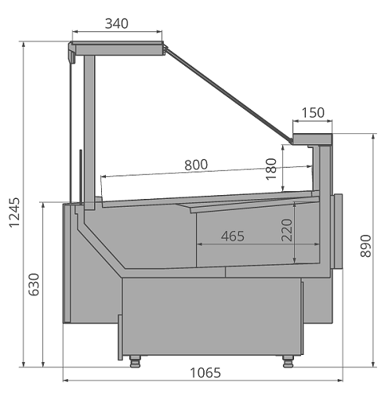

Стандартная комплектация |  |  |  |  | Ключевые параметры

Инновационный испаритель Sest, Италия Энергосберегающее светодиодное освещение внутреннего объёма Закалённое стекло на гидролифтах Рабочая поверхность из нержавеющей стали Базовые поддоны из нержавеющей стали Охлаждаемый запасник Принудительная циркуляция воздуха Клапан ТРВ Контроллер Комплект подключения к системе дренажа Фронтальные цветные панели, выбор цвета внутреннего кабинета Без боковин Усиленная деревянная упаковка |  |  |  |  | Тип охлаждения: Динамический Температурный режим: +1...+10°С Температурный режим окр. среды: +25°С Влажность окр. среды: 60% Модификация: Гастрономическая

Цены указаны в рублях с учётом НДС
Артикул ТиС |  | Типоразмер | Код | Длина без боковин, мм | Длина с боковинами, мм | Цена Дилерская (RUB) | Цена с учетом скидки 0%
CALYPSO Slim 125 вентилируемая |  | 125 | СВ489 | 1 250 | 1 310 | 385,016.00 | 385,016.00
CALYPSO Slim 190 вентилируемая |  | 190 | СВ491 | 1 875 | 1 935 | 563,171.00 | 563,171.00
CALYPSO Slim 250 вентилируемая |  | 250 | СВ488 | 2 500 | 2 560 | 667,585.00 | 667,585.00
CALYPSO Slim 320 вентилируемая |  | 320 | СВ620 | 3 125 | 3 185 | 904,033.00 | 904,033.00
CALYPSO Slim 375 вентилируемая |  | 375 | СВ495 | 3 750 | 3 810 | 965,212.00 | 965,212.00
CALYPSO Slim Закрытый угол 90 вентилируемая |  | 90 ЗУ | СВ619 | 1 620 | 1 670 | 434,860.00 | 434,860.00
CALYPSO Slim Открытый угол 90 вентилируемая |  | 90 ОУ | СВ618 | 1 670 | 1 720 | 459,386.00 | 459,386.00

Стандартная комплектация |  |  |  |  | Ключевые параметры

Инновационный испаритель Sest, Италия Закалённое низкое стекло Рабочая поверхность из нержавеющей стали Базовые поддоны из нержавеющей стали Охлаждаемый запасник Принудительная циркуляция воздуха Клапан ТРВ Контроллер Фронтальные цветные панели, выбор цвета внутреннего кабинета Без боковин Усиленная деревянная упаковка |  |  |  |  | Тип охлаждения: Динамический Температурный режим: +1...+10 Температурный режим окр. среды: +25°С Влажность окр. среды: 60% Модификация: Гастрономическая self

Цены указаны в рублях с учётом НДС
Артикул ТиС |  | Типоразмер | Код | Длина без боковин, мм | Длина с боковинами, мм | Цена Дилерская (RUB) | Цена с учетом скидки 0%
CALYPSO Slim 125 вентилируемая SELF |  | 125 self | СВ490 | 1 250 | 1 310 | 318,737.00 | 318,737.00
CALYPSO Slim 190 вентилируемая SELF |  | 190 self | СВ493 | 1 875 | 1 935 | 442,290.00 | 442,290.00
CALYPSO Slim 250 вентилируемая SELF |  | 250 self | СВ524 | 2 500 | 2 560 | 536,575.00 | 536,575.00
CALYPSO Slim 375 вентилируемая SELF |  | 375 self | СВ574 | 3 750 | 3 810 | 762,855.00 | 762,855.00
CALYPSO Slim Закрытый угол 90 вентилируемая SELF |  | 90 ЗУ self | СВ621 | 1 620 | 1 670 | 334,083.00 | 334,083.00
CALYPSO Slim Открытый угол 90 вентилируемая SELF |  | 90 ОУ self | СВ494 | 1 670 | 1 720 | 362,783.00 | 362,783.00

Стандартная комплектация |  |  |  |  | Ключевые параметры

Инновационный испаритель Sest, Италия Энергосберегающее светодиодное освещение внутреннего объёма Закалённое стекло на гидролифтах Рабочая поверхность из нержавеющей стали Базовые поддоны для льда со сливом из нержавеющей стали Принудительная циркуляция воздуха Клапан ТРВ Контроллер Комплект подключения к системе дренажа Фронтальные цветные панели, выбор цвета внутреннего кабинета Без боковин Усиленная деревянная упаковка |  |  |  |  | Тип охлаждения: Динамический Температурный режим: 0...+2°С Температурный режим окр. среды: +25°С Влажность окр. среды: 60% Модификация: Рыба на льду

Цены указаны в рублях с учётом НДС
Артикул ТиС |  | Типоразмер | Код | Длина без боковин, мм | Длина с боковинами, мм | Цена Дилерская (RUB) | Цена с учетом скидки 0%
CALYPSO Slim 125 рыба на льду |  | 125 | СВ625 | 1 250 | 1 310 | 412,048.00 | 412,048.00
CALYPSO Slim 190 рыба на льду |  | 190 | СВ626 | 1 875 | 1 935 | 579,713.00 | 579,713.00
CALYPSO Slim 250 рыба на льду |  | 250 | СВ627 | 2 500 | 2 560 | 786,594.00 | 786,594.00

Стандартная комплектация |  |  |  |  | Ключевые параметры

Инновационный испаритель Sest, Италия Закалённое низкое стекло Рабочая поверхность из нержавеющей стали Базовые поддоны для льда со сливом из нержавеющей стали Принудительная циркуляция воздуха Клапан ТРВ Контроллер Комплект подключения к системе дренажа Фронтальные цветные панели, выбор цвета внутреннего кабинета Без боковин Усиленная деревянная упаковка |  |  |  |  | Тип охлаждения: Динамический Температурный режим: 0...+2°С Температурный режим окр. среды: +25°С Влажность окр. среды: 60% Модификация: Рыба на льду self

Цены указаны в рублях с учётом НДС
Артикул ТиС |  | Типоразмер | Код | Длина без боковин, мм | Длина с боковинами, мм | Цена Дилерская (RUB) | Цена с учетом скидки 0%
CALYPSO Slim 125 рыба на льду SELF |  | 125 self | СВ628 | 1 250 | 1 310 | 351,730.00 | 351,730.00
CALYPSO Slim 190 рыба на льду SELF |  | 190 self | СВ629 | 1 875 | 1 935 | 521,016.00 | 521,016.00
CALYPSO Slim 250 рыба на льду SELF |  | 250 self | СВ630 | 2 500 | 2 560 | 587,017.00 | 587,017.00

Стандартная комплектация |  |  |  |  | Ключевые параметры

Энергосберегающее светодиодное освещение внутреннего объёма Закалённое стекло на гидролифтах Рабочая поверхность из нержавеющей стали Базовые поддоны из нержавеющей стали Принудительная циркуляция воздуха Контроллер Фронтальные цветные панели, выбор цвета внутреннего кабинета Без боковин Усиленная деревянная упаковка |  |  |  |  | Температурный режим: +45...+80°С Температурный режим окр. среды: +25°С Влажность окр. среды: 60% Модификация: Тепловая

Цены указаны в рублях с учётом НДС
Артикул ТиС |  | Типоразмер | Код | Длина без боковин, мм | Длина с боковинами, мм | Цена Дилерская (RUB) | Цена с учетом скидки 0%
CALYPSO Slim 125 тепловая |  | 125 тепловая | СВ492 | 1 250 | 1 310 | 405,847.00 | 405,847.00

Стандартная комплектация |  |  |  |  | Ключевые параметры

Инновационный испаритель Sest, Италия Энергосберегающее светодиодное освещение внутреннего объёма Закалённое стекло на гидролифтах Комплект ночных шторок Рабочая поверхность из нержавеющей стали Базовые поддоны из нержавеющей стали Принудительная циркуляция воздуха Клапан ТРВ Контроллер Комплект подключения к системе дренажа Фронтальные цветные панели, выбор цвета внутреннего кабинета Без боковин Усиленная деревянная упаковка |  |  |  |  | Тип охлаждения: Статический Температурный режим: -22...-15°С Температурный режим окр. среды: +25°С Влажность окр. среды: 60% Модификация: Низкотемпературная

Цены указаны в рублях с учётом НДС
Артикул ТиС |  | Типоразмер | Код | Длина без боковин, мм | Длина с боковинами, мм | Цена Дилерская (RUB) | Цена с учетом скидки 0%
CALYPSO Slim 125 низкотемпреатурная |  | 125 НТ | СВ622 | 1 250 | 1 330 | 402,633.00 | 402,633.00
Артикул ТиС |  | Типоразмер | Код | Длина без боковин, мм | Длина с боковинами, мм | Цена Дилерская (RUB) | Цена с учетом скидки 0%
CALYPSO Slim 190 низкотемпературная |  | 190 НТ | СВ623 | 1 875 | 1 955 | 584,556.00 | 584,556.00
CALYPSO Slim 250 низкотемпературная |  | 250 НТ | СВ624 | 2 500 | 2 580 | 656,892.00 | 656,892.00
ОПЦИИ Calypso Slim*
*Цены аксессуаров и опций указаны справочно на дату формирования прайс-листа и действительны при заказе в комплекте с телом. Завод оставляет за собой право на изменение комплектации, состава и цены доступных опций и аксессуаров без изменения в прайс листе.
Вид опции/аксессуара |  |  |  | ТипоРазмер |  | Цена Дилерская (RUB) | Цена с учетом скидки 0%
Отделка
БСП EGGER Дуб Галифакс натуральный H1180 ST37 |  |  |  | 125 |  | 12,500.00 | 12,500.00
 |  |  |  | 190 |  | 18,750.00 | 18,750.00
 |  |  |  | 250 |  | 25,000.00 | 25,000.00
 |  |  |  | 90 |  | 12,500.00 | 12,500.00
БСП EGGER Берёза Майнау |  |  |  | 125 |  | 8,000.00 | 8,000.00
 |  |  |  | 190 |  | 12,000.00 | 12,000.00
 |  |  |  | 250 |  | 16,000.00 | 16,000.00
 |  |  |  | 320 |  | 24,000.00 | 24,000.00
 |  |  |  | 375 |  | 24,000.00 | 24,000.00
 |  |  |  | 90 |  | 8,000.00 | 8,000.00
БСП EGGER Дуб Бардолино натуральный |  |  |  | 125 |  | 11,000.00 | 11,000.00
 |  |  |  | 190 |  | 16,500.00 | 16,500.00
 |  |  |  | 250 |  | 22,000.00 | 22,000.00
 |  |  |  | 320 |  | 33,000.00 | 33,000.00
 |  |  |  | 375 |  | 33,000.00 | 33,000.00
 |  |  |  | 90 |  | 11,000.00 | 11,000.00
БСП EGGR Вяз Тоссини серо-бежевый |  |  |  | 125 |  | 13,500.00 | 13,500.00
 |  |  |  | 190 |  | 20,250.00 | 20,250.00
 |  |  |  | 250 |  | 27,000.00 | 27,000.00
 |  |  |  | 320 |  | 40,500.00 | 40,500.00
 |  |  |  | 375 |  | 40,500.00 | 40,500.00
 |  |  |  | 90 |  | 13,500.00 | 13,500.00
БСП EGGR Дуб Канзас коричневый |  |  |  | 125 |  | 10,000.00 | 10,000.00
 |  |  |  | 190 |  | 15,000.00 | 15,000.00
 |  |  |  | 250 |  | 20,000.00 | 20,000.00
 |  |  |  | 320 |  | 30,000.00 | 30,000.00
 |  |  |  | 375 |  | 30,000.00 | 30,000.00
 |  |  |  | 90 |  | 10,000.00 | 10,000.00
БСП EGGR Ясень Наварра |  |  |  | 125 |  | 9,500.00 | 9,500.00
 |  |  |  | 190 |  | 14,250.00 | 14,250.00
 |  |  |  | 250 |  | 19,000.00 | 19,000.00
 |  |  |  | 320 |  | 28,500.00 | 28,500.00
 |  |  |  | 375 |  | 28,500.00 | 28,500.00
 |  |  |  | 90 |  | 9,500.00 | 9,500.00
Дополнительный термометр
Да |  |  |  | Все |  | 4,300.00 | 4,300.00
Освещение
LED PINK |  |  |  | 125 |  | 4,100.00 | 4,100.00
 |  |  |  | 125 |  | 4,100.00 | 4,100.00
 |  |  |  | 125 НТ |  | 4,100.00 | 4,100.00
 |  |  |  | 190 |  | 8,200.00 | 8,200.00
 |  |  |  | 190 |  | 8,200.00 | 8,200.00
 |  |  |  | 190 НТ |  | 8,200.00 | 8,200.00
 |  |  |  | 250 |  | 8,200.00 | 8,200.00
 |  |  |  | 250 НТ |  | 8,200.00 | 8,200.00
 |  |  |  | 320 |  | 12,300.00 | 12,300.00
 |  |  |  | 375 |  | 12,300.00 | 12,300.00
 |  |  |  | 90 ЗУ |  | 4,100.00 | 4,100.00
 |  |  |  | 90 ОУ |  | 4,100.00 | 4,100.00
Фильтр-осушитель
Фильтр-осушитель |  |  |  | Все |  | 1,950.00 | 1,950.00
Марка контроллера (замена)
КОНТРОЛЛЕР CAREL PJEZС0H000 с сетевой картой |  |  |  | Все |  | 20,750.00 | 20,750.00
Левая часть
Боковина со стеклопакетом |  |  |  | Рыба на льду self |  | 38,500.00 | 38,500.00
 |  |  |  | Гастрономическая |  | 50,500.00 | 50,500.00
 |  |  |  | Рыба на льду |  | 50,500.00 | 50,500.00
 |  |  |  | Гастрономическая self |  | 38,500.00 | 38,500.00
 |  |  |  | Низкотемпературная |  | 67,000.00 | 67,000.00
Левая часть
Боковина со стеклопакетом |  |  |  | Тепловая |  | 50,500.00 | 50,500.00
соединитель через разделитель-боковину гастр./self |  |  |  | Все |  | 53,500.00 | 53,500.00
соединитель через разделитель-боковину однотипных |  |  |  | Рыба на льду self |  | 38,500.00 | 38,500.00
 |  |  |  | Гастрономическая |  | 51,500.00 | 51,500.00
 |  |  |  | Гастрономическая self |  | 38,500.00 | 38,500.00
соединитель в линию однотипных витрин |  |  |  | Все |  | 2,500.00 | 2,500.00
соединитель в линию гастр./self |  |  |  | Все |  | 3,500.00 | 3,500.00
соединитель в линию гастр./self через разделитель |  |  |  | Все |  | 29,000.00 | 29,000.00
Правая часть
Боковина со стеклопакетом |  |  |  | Рыба на льду self |  | 38,500.00 | 38,500.00
 |  |  |  | Гастрономическая |  | 50,500.00 | 50,500.00
 |  |  |  | Рыба на льду |  | 50,500.00 | 50,500.00
 |  |  |  | Гастрономическая self |  | 38,500.00 | 38,500.00
 |  |  |  | Низкотемпературная |  | 67,000.00 | 67,000.00
 |  |  |  | Тепловая |  | 50,500.00 | 50,500.00
соединитель через разделитель-боковину гастр./self |  |  |  | Все |  | 53,500.00 | 53,500.00
соединитель через разделитель-боковину однотипных |  |  |  | Рыба на льду self |  | 38,500.00 | 38,500.00
 |  |  |  | Гастрономическая |  | 51,500.00 | 51,500.00
 |  |  |  | Гастрономическая self |  | 38,500.00 | 38,500.00
соединитель в линию однотипных витрин |  |  |  | Все |  | 2,500.00 | 2,500.00
соединитель в линию гастр./self |  |  |  | Все |  | 3,500.00 | 3,500.00
соединитель в линию гастр./self через разделитель |  |  |  | Все |  | 29,000.00 | 29,000.00
Электрооттайка
Электрооттайка |  |  |  | 125 |  | 11,500.00 | 11,500.00
 |  |  |  | 190 |  | 13,500.00 | 13,500.00
 |  |  |  | 250 |  | 15,500.00 | 15,500.00
 |  |  |  | 320 |  | 16,500.00 | 16,500.00
 |  |  |  | 375 |  | 16,500.00 | 16,500.00
 |  |  |  | 90 |  | 11,500.00 | 11,500.00
Комплект шторок
Комплект шторок |  |  |  | 125 |  | 11,000.00 | 11,000.00
 |  |  |  | 190 |  | 16,500.00 | 16,500.00
 |  |  |  | 250 |  | 22,000.00 | 22,000.00
 |  |  |  | 320 |  | 33,000.00 | 33,000.00
 |  |  |  | 375 |  | 33,000.00 | 33,000.00
 |  |  |  | 90 ЗУ |  | 16,500.00 | 16,500.00
 |  |  |  | 90 ОУ |  | 11,000.00 | 11,000.00
Нижняя подсветка
Светодиодная |  |  |  | 125 |  | 4,100.00 | 4,100.00
 |  |  |  | 190 |  | 7,100.00 | 7,100.00
 |  |  |  | 250 |  | 7,100.00 | 7,100.00
 |  |  |  | 320 |  | 9,300.00 | 9,300.00
 |  |  |  | 375 |  | 9,300.00 | 9,300.00
 |  |  |  | 90 |  | 4,100.00 | 4,100.00
АКСЕССУАРЫ Calypso Slim
КС309 | CALYPSO Slim 700 Расчетно-кассовый стол |  |  | Все |  | 72,948.00 | 72,948.00
КО179 | CALYPSO Slim Комплект делителя стеклянного полнопрофильного |  |  | Все |  | 6,725.00 | 6,725.00
КО180 | CALYPSO Slim Комплект делителя стеклянного полнопрофильного SELF |  |  | Все |  | 5,789.00 | 5,789.00
КО182 | CALYPSO Slim Полка 2-ступенчатая |  |  | Все |  | 2,904.00 | 2,904.00
КО181 | CALYPSO Slim Полка 2-ступенчатая нерж |  |  | Все |  | 5,969.00 | 5,969.00

Calypso Top Light
Calypso Top Light

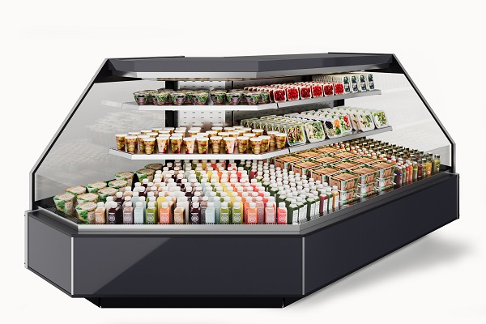 |  |  |  | 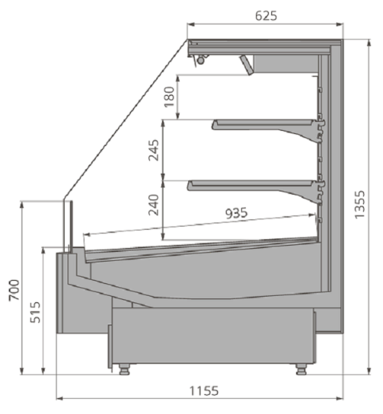

Стандартная комплектация |  |  |  | Ключевые параметры

Инновационный испаритель Sest, Италия Энергосберегающее светодиодное освещение внутреннего объёма Рабочая поверхность из нержавеющей стали Базовые поддоны из нержавеющей стали Принудительная циркуляция воздуха Клапан ТРВ Контроллер Комплект подключения к системе дренажа Комплект полок Фронтальные цветные панели, выбор цвета внутреннего кабинета Без боковин |  |  |  | Тип охлаждения: Динамический Температурный режим: +2...+7°С Температурный режим окр. среды: +25°С Влажность окр. среды: 60% Модификация: Гастрономическая

Цены указаны в рублях с учётом НДС
Артикул ТиС | Типоразмер | Код | Длина без боковин, мм | Длина с боковинами, мм | Цена Дилерская (RUB) | Цена с учетом скидки 0%
CALYPSO 125 TOP LIGHT вертикальная | 125 Top Light | СВ483 | 1 250 | 1 310 | 332,200.00 | 332,200.00
CALYPSO 190 TOP LIGHT вертикальная | 190 Top Light | СВ555 | 1 875 | 1 935 | 409,373.00 | 409,373.00
CALYPSO 250 TOP LIGHT вертикальная | 250 Top Light | СВ511 | 2 500 | 2 560 | 504,000.00 | 504,000.00
CALYPSO 375 TOP LIGHT вертикальная | 375 Top Light | СВ556 | 3 750 | 3 810 | 686,708.00 | 686,708.00
CALYPSO 90 ОУ TOP LIGHT вертикальная | 90 ОУ TOP LIGHT | СВ484 | 1 870 | 1 930 | 389,878.00 | 389,878.00
ОПЦИИ Calypso Top Light*
*Цены аксессуаров и опций указаны справочно на дату формирования прайс-листа и действительны при заказе в комплекте с телом. Завод оставляет за собой право на изменение комплектации, состава и цены доступных опций и аксессуаров без изменения в прайс листе.
Вид опции/аксессуара |  |  | ТипоРазмер |  | Цена Дилерская (RUB) | Цена с учетом скидки 0%
Отделка
БСП EGGER Дуб Галифакс натуральный H1180 ST37 |  |  | 125 Top Light |  | 12,500.00 | 12,500.00
 |  |  | 190 Top Light |  | 18,750.00 | 18,750.00
 |  |  | 250 Top Light |  | 25,000.00 | 25,000.00
 |  |  | 375 Top Light |  | 37,500.00 | 37,500.00
 |  |  | 90 ОУ TOP LIGHT |  | 12,500.00 | 12,500.00
БСП EGGER Пьетра гриджиа черный F206 ST9 |  |  | 125 Top Light |  | 8,000.00 | 8,000.00
 |  |  | 190 Top Light |  | 13,500.00 | 13,500.00
 |  |  | 250 Top Light |  | 18,000.00 | 18,000.00
 |  |  | 375 Top Light |  | 27,000.00 | 27,000.00
БСП EGGER Диамант серый U963 ST9 |  |  | 125 Top Light |  | 8,000.00 | 8,000.00
 |  |  | 190 Top Light |  | 12,000.00 | 12,000.00
 |  |  | 250 Top Light |  | 16,000.00 | 16,000.00
 |  |  | 375 Top Light |  | 24,000.00 | 24,000.00
 |  |  | 90 ОУ TOP LIGHT |  | 8,000.00 | 8,000.00
БСП EGGER Берёза Майнау |  |  | 125 Top Light |  | 8,000.00 | 8,000.00
БСП EGGER Дуб Бардолино натуральный |  |  | 125 Top Light |  | 8,000.00 | 8,000.00
 |  |  | 190 Top Light |  | 16,500.00 | 16,500.00
 |  |  | 250 Top Light |  | 22,000.00 | 22,000.00
 |  |  | 375 Top Light |  | 33,000.00 | 33,000.00
БСП EGGR Вяз Тоссини серо-бежевый |  |  | 125 Top Light |  | 9,000.00 | 9,000.00
БСП EGGR Дуб Канзас коричневый |  |  | 125 Top Light |  | 8,000.00 | 8,000.00
 |  |  | 190 Top Light |  | 15,000.00 | 15,000.00
 |  |  | 250 Top Light |  | 20,000.00 | 20,000.00
 |  |  | 375 Top Light |  | 30,000.00 | 30,000.00
БСП EGGR Ясень Наварра |  |  | 125 Top Light |  | 9,500.00 | 9,500.00
 |  |  | 190 Top Light |  | 14,250.00 | 14,250.00
 |  |  | 250 Top Light |  | 19,000.00 | 19,000.00
 |  |  | 375 Top Light |  | 28,500.00 | 28,500.00
 |  |  | 90 ОУ TOP LIGHT |  | 9,500.00 | 9,500.00
Освещение
LED PINK |  |  | 125 Top Light |  | 4,100.00 | 4,100.00
 |  |  | 190 Top Light |  | 8,200.00 | 8,200.00
 |  |  | 250 Top Light |  | 8,200.00 | 8,200.00
 |  |  | 375 Top Light |  | 12,300.00 | 12,300.00
 |  |  | 90 ОУ TOP LIGHT |  | 4,100.00 | 4,100.00
Дополнительная подсветка
1 ряд светодиодного освещения полок или доп освещение прилавка (WARM-3000K) |  |  | 125 Top Light |  | 4,950.00 | 4,950.00
 |  |  | 190 Top Light |  | 8,400.00 | 8,400.00
 |  |  | 250 Top Light |  | 9,900.00 | 9,900.00
 |  |  | 375 Top Light |  | 14,850.00 | 14,850.00
 |  |  | 90 ОУ TOP LIGHT |  | 4,950.00 | 4,950.00
2 ряда светодиодного освещения полок (WARM-3000K) |  |  | 125 Top Light |  | 9,900.00 | 9,900.00
 |  |  | 190 Top Light |  | 16,800.00 | 16,800.00
 |  |  | 250 Top Light |  | 19,800.00 | 19,800.00
 |  |  | 375 Top Light |  | 29,700.00 | 29,700.00
 |  |  | 90 ОУ TOP LIGHT |  | 9,900.00 | 9,900.00
3 ряда светодиодного освещения полок (WARM-3000K) |  |  | 125 Top Light |  | 14,850.00 | 14,850.00
 |  |  | 190 Top Light |  | 25,200.00 | 25,200.00
 |  |  | 250 Top Light |  | 29,700.00 | 29,700.00
 |  |  | 375 Top Light |  | 44,550.00 | 44,550.00
 |  |  | 90 ОУ TOP LIGHT |  | 14,850.00 | 14,850.00
1 ряд светодиодного освещения полок или доп освещение прилавка (PINK-розовый) |  |  | 125 Top Light |  | 10,150.00 | 10,150.00
 |  |  | 190 Top Light |  | 16,800.00 | 16,800.00
 |  |  | 250 Top Light |  | 20,300.00 | 20,300.00
 |  |  | 375 Top Light |  | 30,450.00 | 30,450.00
 |  |  | 90 ОУ TOP LIGHT |  | 10,150.00 | 10,150.00
2 ряда светодиодного освещения полок (PINK-розовый) |  |  | 125 Top Light |  | 20,300.00 | 20,300.00
 |  |  | 190 Top Light |  | 33,600.00 | 33,600.00
 |  |  | 250 Top Light |  | 40,600.00 | 40,600.00
 |  |  | 375 Top Light |  | 60,900.00 | 60,900.00
Дополнительная подсветка
2 ряда светодиодного освещения полок (PINK-розовый) |  |  | 90 ОУ TOP LIGHT |  | 20,300.00 | 20,300.00
3 ряда светодиодного освещения полок (PINK-розовый) |  |  | 125 Top Light |  | 30,450.00 | 30,450.00
 |  |  | 190 Top Light |  | 50,400.00 | 50,400.00
 |  |  | 250 Top Light |  | 60,900.00 | 60,900.00
 |  |  | 375 Top Light |  | 91,350.00 | 91,350.00
 |  |  | 90 ОУ TOP LIGHT |  | 30,450.00 | 30,450.00
1 ряд светодиодного освещения полок или доп освещение прилавка (WHITE-4000K) |  |  | 125 Top Light |  | 4,950.00 | 4,950.00
 |  |  | 190 Top Light |  | 8,400.00 | 8,400.00
 |  |  | 250 Top Light |  | 9,900.00 | 9,900.00
 |  |  | 375 Top Light |  | 14,850.00 | 14,850.00
 |  |  | 90 ОУ TOP LIGHT |  | 4,950.00 | 4,950.00
2 ряда светодиодного освещения полок (WHITE-4000K) |  |  | 125 Top Light |  | 9,900.00 | 9,900.00
 |  |  | 190 Top Light |  | 16,800.00 | 16,800.00
 |  |  | 250 Top Light |  | 19,800.00 | 19,800.00
 |  |  | 375 Top Light |  | 29,700.00 | 29,700.00
 |  |  | 90 ОУ TOP LIGHT |  | 9,900.00 | 9,900.00
3 ряда светодиодного освещения полок (WHITE-4000K) |  |  | 125 Top Light |  | 14,850.00 | 14,850.00
 |  |  | 190 Top Light |  | 25,200.00 | 25,200.00
 |  |  | 250 Top Light |  | 29,700.00 | 29,700.00
 |  |  | 375 Top Light |  | 44,550.00 | 44,550.00
 |  |  | 90 ОУ TOP LIGHT |  | 14,850.00 | 14,850.00
1 ряд светодиодного освещения полок или доп освещение прилавка (COLD-6000K) |  |  | 125 Top Light |  | 4,950.00 | 4,950.00
 |  |  | 190 Top Light |  | 8,400.00 | 8,400.00
 |  |  | 250 Top Light |  | 9,900.00 | 9,900.00
 |  |  | 375 Top Light |  | 14,850.00 | 14,850.00
 |  |  | 90 ОУ TOP LIGHT |  | 4,950.00 | 4,950.00
2 ряда светодиодного освещения полок (COLD-6000K) |  |  | 125 Top Light |  | 9,900.00 | 9,900.00
 |  |  | 190 Top Light |  | 16,800.00 | 16,800.00
 |  |  | 250 Top Light |  | 19,800.00 | 19,800.00
 |  |  | 375 Top Light |  | 29,700.00 | 29,700.00
 |  |  | 90 ОУ TOP LIGHT |  | 9,900.00 | 9,900.00
3 ряда светодиодного освещения полок (COLD-6000K) |  |  | 125 Top Light |  | 14,850.00 | 14,850.00
 |  |  | 190 Top Light |  | 25,200.00 | 25,200.00
 |  |  | 250 Top Light |  | 29,700.00 | 29,700.00
 |  |  | 375 Top Light |  | 44,550.00 | 44,550.00
 |  |  | 90 ОУ TOP LIGHT |  | 14,850.00 | 14,850.00
Фильтр-осушитель
Фильтр-осушитель |  |  | 125 Top Light |  | 1,950.00 | 1,950.00
 |  |  | 90 ОУ TOP LIGHT |  | 1,950.00 | 1,950.00
Ширина ценникодержателя
60 мм Прозрачный зацеп |  |  | 125 Top Light |  | 800.00 | 800.00
 |  |  | 190 Top Light |  | 1,600.00 | 1,600.00
 |  |  | 250 Top Light |  | 1,600.00 | 1,600.00
 |  |  | 375 Top Light |  | 2,400.00 | 2,400.00
 |  |  | 90 ОУ TOP LIGHT |  | 800.00 | 800.00
Марка контроллера (замена)
КОНТРОЛЛЕР CAREL PJEZС0H000 с сетевой картой |  |  | Все |  | 20,750.00 | 20,750.00
Левая часть
соединитель в линию ГАСТР/TOP LIGHT через разделит |  |  | Все |  | 70,000.00 | 70,000.00
Боковина со стеклопакетом |  |  | Все |  | 65,500.00 | 65,500.00
соединитель через разделитель-боковину однотипных |  |  | Все |  | 78,000.00 | 78,000.00
соединитель в линию однотипных витрин |  |  | Все |  | 2,500.00 | 2,500.00
Правая часть
соединитель в линию ГАСТР/TOP LIGHT через разделит |  |  | Все |  | 70,000.00 | 70,000.00
Боковина со стеклопакетом |  |  | Все |  | 65,500.00 | 65,500.00
соединитель через разделитель-боковину однотипных |  |  | Все |  | 78,000.00 | 78,000.00
соединитель в линию однотипных витрин |  |  | Все |  | 2,500.00 | 2,500.00
Электрооттайка
Электрооттайка |  |  | 125 Top Light |  | 11,500.00 | 11,500.00
 |  |  | 190 Top Light |  | 13,500.00 | 13,500.00
 |  |  | 250 Top Light |  | 15,500.00 | 15,500.00
 |  |  | 375 Top Light |  | 16,500.00 | 16,500.00
 |  |  | 90 ОУ TOP LIGHT |  | 11,500.00 | 11,500.00
Нижняя подсветка
Светодиодная |  |  | 125 Top Light |  | 4,100.00 | 4,100.00
 |  |  | 190 Top Light |  | 7,100.00 | 7,100.00
 |  |  | 250 Top Light |  | 7,100.00 | 7,100.00
 |  |  | 375 Top Light |  | 9,300.00 | 9,300.00
 |  |  | 90 ОУ TOP LIGHT |  | 4,100.00 | 4,100.00

Aurora
Aurora

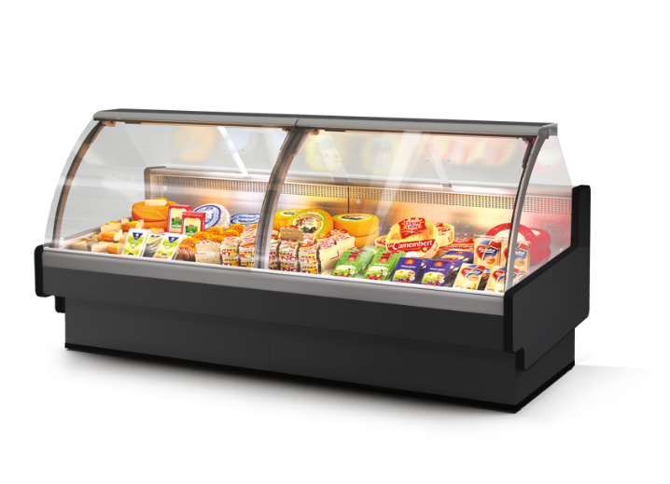 |  |  |  | 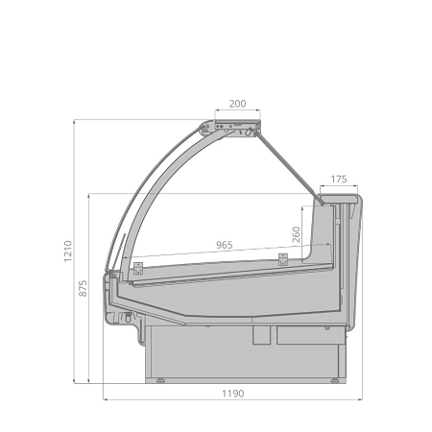

Стандартная комплектация |  |  |  |  | Ключевые параметры

Инновационный испаритель Sest, Италия Энергосберегающее светодиодное освещение внутреннего объёма Закалённое стекло на гидролифтах Рабочая поверхность из нержавеющей стали Базовые поддоны из нержавеющей стали Технология Easy Change Принудительная циркуляция воздуха Клапан ТРВ Контроллер Комплект подключения к системе дренажа На опорной базе Фронтальные цветные панели, выбор цвета внутреннего кабинета Без боковин Усиленная деревянная упаковка |  |  |  |  | Тип охлаждения: Динамический Температурный режим: +1...+10°С Температурный режим окр. среды: +25°С Влажность окр. среды: 60% Модификация: Гастрономическая

Цены указаны в рублях с учётом НДС
Артикул ТиС |  | Типоразмер | Код | Длина без боковин, мм | Длина с боковинами, мм | Цена Дилерская (RUB) | Цена с учетом скидки 0%
AURORA 125 Reverse Glass вентилируемая |  | 125 | ГХ484 | 1 250 | 1 330 | 468,750.00 | 468,750.00
AURORA 125 вентилируемая |  | 125 | ГХ140 | 1 250 | 1 330 | 425,000.00 | 425,000.00
AURORA 190 Reverse Glass вентилируемая |  | 190 | ГХ501 | 1 875 | 1 955 | 672,500.00 | 672,500.00
AURORA 190 вентилируемая |  | 190 | ГХ153 | 1 875 | 1 955 | 611,875.00 | 611,875.00
AURORA 250 Reverse Glass вентилируемая |  | 250 | ГХ502 | 2 500 | 2 580 | 792,188.00 | 792,188.00
AURORA 250 вентилируемая |  | 250 | ХВ266 | 2 500 | 2 580 | 721,563.00 | 721,563.00
AURORA 320 вентилируемая |  | 320 | ГХ154 | 3 125 | 3 205 | 848,750.00 | 848,750.00
AURORA 375 вентилируемая |  | 375 | ХВ333 | 3 750 | 3 830 | 1,034,063.00 | 1,034,063.00
AURORA Закрытый угол 90 вентилируемая |  | 90 ЗУ | ВХ539 | 2 420 | 2 500 | 673,750.00 | 673,750.00
AURORA Открытый угол 90 вентилируемая |  | 90 ОУ | ГХ155 | 1 780 | 1 860 | 542,188.00 | 542,188.00

Стандартная комплектация |  |  |  |  | Ключевые параметры

Инновационный испаритель Sest, Италия Закалённое низкое стекло Рабочая поверхность из нержавеющей стали Базовые поддоны из нержавеющей стали Принудительная циркуляция воздуха Клапан ТРВ Контроллер Комплект подключения к системе дренажа На опорах Фронтальные цветные панели, выбор цвета внутреннего кабинета Без боковин Усиленная деревянная упаковка |  |  |  |  | Тип охлаждения: Динамический Температурный режим: +1...+10°С Температурный режим окр. среды: +25°С Влажность окр. среды: 60% Модификация: Гастрономическая self

Цены указаны в рублях с учётом НДС
Артикул ТиС |  | Типоразмер | Код | Длина без боковин, мм | Длина с боковинами, мм | Цена Дилерская (RUB) | Цена с учетом скидки 0%
AURORA 125 вентилируемая SELF |  | 125 self | ГХ157 | 1 250 | 1 330 | 355,313.00 | 355,313.00
AURORA 190 вентилируемая SELF |  | 190 self | ВХ559 | 1 875 | 1 955 | 485,000.00 | 485,000.00
AURORA 250 вентилируемая SELF |  | 250 self | ВХ532 | 2 500 | 2 580 | 584,063.00 | 584,063.00
AURORA 320 вентилируемая SELF |  | 320 self | ГХ246 | 3 125 | 3 205 | 691,250.00 | 691,250.00
AURORA 375 вентилируемая SELF |  | 375 self | ВХ533 | 3 750 | 3 830 | 821,563.00 | 821,563.00
AURORA Закрытый угол 90 вентилируемая SELF |  | 90 ЗУ self | ГХ175 | 2 420 | 2 500 | 551,875.00 | 551,875.00
AURORA Открытый угол 90 вентилируемая SELF |  | 90 ОУ self | ВХ558 | 1 780 | 1 860 | 394,063.00 | 394,063.00

Стандартная комплектация |  |  |  |  | Ключевые параметры

Инновационный испаритель Sest, Италия Энергосберегающее светодиодное освещение внутреннего объёма Закалённое стекло на гидролифтах Рабочая поверхность из нержавеющей стали Базовые поддоны для льда со сливом из нержавеющей стали Принудительная циркуляция воздуха Клапан ТРВ Контроллер Комплект подключения к системе дренажа На опорах Фронтальные цветные панели, выбор цвета внутреннего кабинета Без боковин Усиленная деревянная упаковка |  |  |  |  | Тип охлаждения: Динамический Температурный режим: 0...+2°С Температурный режим окр. среды: +25°С Влажность окр. среды: 60% Модификация: Рыба на льду

Цены указаны в рублях с учётом НДС
Артикул ТиС |  | Типоразмер | Код | Длина без боковин, мм | Длина с боковинами, мм | Цена Дилерская (RUB) | Цена с учетом скидки 0%
AURORA 125 рыба на льду |  | 125 | ШХ839 | 1 250 | 1 330 | 493,125.00 | 493,125.00
AURORA 190 рыба на льду |  | 190 | ШХ840 | 1 875 | 1 955 | 685,313.00 | 685,313.00
AURORA 250 рыба на льду |  | 250 | ШХ841 | 2 500 | 2 580 | 716,649.00 | 716,649.00
AURORA 375 рыба на льду |  | 375 | ШХ842 | 3 750 | 3 830 | 984,019.00 | 984,019.00

Стандартная комплектация |  |  |  |  | Ключевые параметры

Инновационный испаритель Sest, Италия Закалённое низкое стекло Рабочая поверхность из нержавеющей стали Базовые поддоны для льда со сливом из нержавеющей стали Принудительная циркуляция воздуха Клапан ТРВ Контроллер Комплект подключения к системе дренажа На опорах Фронтальные цветные панели, выбор цвета внутреннего кабинета Без боковин Усиленная деревянная упаковка |  |  |  |  | Тип охлаждения: Динамический Температурный режим: 0...+2°С Температурный режим окр. среды: +25°С Влажность окр. среды: 60% Модификация: Рыба на льду self

Цены указаны в рублях с учётом НДС
Артикул ТиС |  | Типоразмер | Код | Длина без боковин, мм | Длина с боковинами, мм | Цена Дилерская (RUB) | Цена с учетом скидки 0%
AURORA 125 рыба на льду SELF |  | 125 self | ГХ174 | 1 250 | 1 330 | 424,063.00 | 424,063.00
AURORA 190 рыба на льду SELF |  | 190 self | ВХ683 | 1 875 | 1 955 | 578,750.00 | 578,750.00
AURORA 250 рыба на льду SELF |  | 250 self | ВХ534 | 2 500 | 2 580 | 693,750.00 | 693,750.00
AURORA 375 рыба на льду SELF |  | 375 self | ШХ843 | 3 750 | 3 830 | 1,012,500.00 | 1,012,500.00

Стандартная комплектация |  |  |  |  | Ключевые параметры

Инновационный испаритель Sest, Италия Энергосберегающее светодиодное освещение внутреннего объёма Закалённое стекло на гидролифтах Рабочая поверхность из нержавеющей стали Базовые выдвижные поддоны из нержавеющей стали Один ряд неохлаждаемых стеклянных полок Принудительная циркуляция воздуха Клапан ТРВ Контроллер Комплект подключения к системе дренажа На опорах Фронтальные цветные панели, выбор цвета внутреннего кабинета Без боковин Усиленная деревянная упаковка |  |  |  |  | Тип охлаждения: Динамический Температурный режим: +5°С Температурный режим окр. среды: +25°С Влажность окр. среды: 60% Модификация: Кондитерская

Цены указаны в рублях с учётом НДС
Артикул ТиС |  | Типоразмер | Код | Длина без боковин, мм | Длина с боковинами, мм | Цена Дилерская (RUB) | Цена с учетом скидки 0%
AURORA 125 кондитерская |  | 125 | ШХ775 | 1 250 | 1 330 | 530,938.00 | 530,938.00
AURORA 190 кондитерская |  | 190 | ГХ211 | 1 875 | 1 955 | 773,125.00 | 773,125.00
AURORA 250 кондитерская |  | 250 | ВХ541 | 2 500 | 2 580 | 912,500.00 | 912,500.00
AURORA 375 кондитерская |  | 375 | ШХ814 | 3 750 | 3 830 | 1,327,813.00 | 1,327,813.00

Стандартная комплектация |  |  |  |  | Ключевые параметры

Энергосберегающее светодиодное освещение внутреннего объёма Закалённое стекло на гидролифтах Рабочая поверхность из нержавеющей стали Принудительная циркуляция воздуха Контроллер Комплект подключения к системе дренажа На опорах Комплект ночных шторок Фронтальные цветные панели, выбор цвета внутреннего кабинета Без боковин Усиленная деревянная упаковка |  |  |  |  | Температурный режим: + 45°С Температурный режим окр. среды: +25°С Влажность окр. среды: 60% Модификация: Мармит

Цены указаны в рублях с учётом НДС
Артикул ТиС |  | Типоразмер | Код | Длина без боковин, мм | Длина с боковинами, мм | Цена Дилерская (RUB) | Цена с учетом скидки 0%
AURORA 125 мармит |  | 125 мармит | ВТ051 | 1 250 | 1 330 | 805,938.00 | 805,938.00

Стандартная комплектация |  |  |  |  | Ключевые параметры

Энергосберегающее светодиодное освещение внутреннего объёма Закалённое стекло на гидролифтах Комплект ночных шторок Рабочая поверхность из нержавеющей стали Базовые поддоны из нержавеющей стали Принудительная циркуляция воздуха Контроллер На опорах Фронтальные цветные панели, выбор цвета внутреннего кабинета Без боковин Усиленная деревянная упаковка |  |  |  |  | Температурный режим: +45...+80°С Температурный режим окр. среды: +25°С Влажность окр. среды: 60% Модификация: Тепловая

Цены указаны в рублях с учётом НДС
Артикул ТиС |  | Типоразмер | Код | Длина без боковин, мм | Длина с боковинами, мм | Цена Дилерская (RUB) | Цена с учетом скидки 0%
AURORA 125 тепловая |  | 125 тепловая | ГХ170 | 1 250 | 1 330 | 417,813.00 | 417,813.00
AURORA 190 тепловая |  | 190 тепловая | ШХ850 | 1 875 | 1 955 | 507,404.00 | 507,404.00
AURORA 250 тепловая |  | 250 тепловая | ШХ851 | 2 500 | 2 580 | 606,351.00 | 606,351.00
AURORA 320 тепловая |  | 320 тепловая | ШХ852 | 3 125 | 3 205 | 619,847.00 | 619,847.00
AURORA 375 тепловая |  | 375 тепловая | ШХ853 | 3 750 | 3 830 | 758,672.00 | 758,672.00

Стандартная комплектация |  |  |  |  | Ключевые параметры

Инновационный испаритель Sest, Италия Энергосберегающее светодиодное освещение внутреннего объёма Закалённое стекло на гидролифтах Комплект ночных шторок Рабочая поверхность из нержавеющей стали Базовые поддоны из нержавеющей стали Принудительная циркуляция воздуха Клапан ТРВ Контроллер Комплект подключения к системе дренажа На опорах Фронтальные цветные панели, выбор цвета внутреннего кабинета Без боковин Усиленная деревянная упаковка |  |  |  |  | Тип охлаждения: Динамический Температурный режим: -22...-15°С Температурный режим окр. среды: +25°С Влажность окр. среды: 60% Модификация: Низкотемпературная

Цены указаны в рублях с учётом НДС
Артикул ТиС |  | Типоразмер | Код | Длина без боковин, мм | Длина с боковинами, мм | Цена Дилерская (RUB) | Цена с учетом скидки 0%
AURORA 125 низкотемпературная |  | 125 НТ | ВМ064 | 1 250 | 1 330 | 579,063.00 | 579,063.00
AURORA 190 низкотемпературная |  | 190 НТ | ШХ856 | 1 875 | 1 955 | 829,375.00 | 829,375.00
AURORA 250 низкотемпературная |  | 250 НТ | ВМ062 | 2 500 | 2 580 | 976,250.00 | 976,250.00
AURORA 320 низкотемпературная |  | 320 НТ | ШХ857 | 3 125 | 3 205 | 555,957.00 | 555,957.00
AURORA 375 низкотемпературная |  | 375 НТ | ШХ858 | 3 750 | 3 830 | 1,371,250.00 | 1,371,250.00
ОПЦИИ Aurora*
*Цены аксессуаров и опций указаны справочно на дату формирования прайс-листа и действительны при заказе в комплекте с телом. Завод оставляет за собой право на изменение комплектации, состава и цены доступных опций и аксессуаров без изменения в прайс листе.
Вид опции/аксессуара |  |  |  | ТипоРазмер |  | Цена Дилерская (RUB) | Цена с учетом скидки 0%
Дополнительный термометр
Да |  |  |  | Все |  | 4,300.00 | 4,300.00
Соленоидный вентиль
SANHUA |  |  |  | Все |  | 17,000.00 | 17,000.00
Левая часть
Боковина металлическая |  |  |  | Гастрономическая |  | 25,500.00 | 25,500.00
 |  |  |  | Кондитерская |  | 25,500.00 | 25,500.00
 |  |  |  | Гастрономическая self |  | 21,500.00 | 21,500.00
 |  |  |  | Рыба на льду self |  | 21,500.00 | 21,500.00
 |  |  |  | Низкотемпературная |  | 25,500.00 | 25,500.00
 |  |  |  | Рыба на льду |  | 25,500.00 | 25,500.00
соединитель через разделитель-боковину однотипных |  |  |  | Все |  | 35,000.00 | 35,000.00
соединитель в линию однотипных витрин |  |  |  | Все |  | 2,500.00 | 2,500.00
соединитель через разделитель однотипных витрин |  |  |  | Все |  | 12,850.00 | 12,850.00
соединитель в линию гастр./self |  |  |  | Все |  | 3,500.00 | 3,500.00
соединитель в линию гастр./self через разделитель |  |  |  | Все |  | 34,000.00 | 34,000.00
соединитель в линию self |  |  |  | Все |  | 6,500.00 | 6,500.00
соед. через разделитель гастрономия/ рыба на льду SELF |  |  |  | Все |  | 34,000.00 | 34,000.00
соед. через разделитель кондитерка/гастрономия |  |  |  | Все |  | 14,500.00 | 14,500.00
соед. через разделитель кондитерка/гастрономия SELF |  |  |  | Все |  | 25,000.00 | 25,000.00
соединитель в линию гастр./НТ/тепловая через разделитель (боковина) |  |  |  | Все |  | 48,500.00 | 48,500.00
соед. через разделитель гастрономия/ рыба на льду |  |  |  | Все |  | 34,000.00 | 34,000.00
Правая часть
Боковина металлическая |  |  |  | Гастрономическая |  | 25,500.00 | 25,500.00
 |  |  |  | Кондитерская |  | 25,500.00 | 25,500.00
 |  |  |  | Гастрономическая self |  | 21,500.00 | 21,500.00
 |  |  |  | Рыба на льду self |  | 21,500.00 | 21,500.00
 |  |  |  | Низкотемпературная |  | 25,500.00 | 25,500.00
 |  |  |  | Рыба на льду |  | 25,500.00 | 25,500.00
соединитель через разделитель-боковину однотипных |  |  |  | Все |  | 35,000.00 | 35,000.00
соединитель в линию однотипных витрин |  |  |  | Все |  | 2,500.00 | 2,500.00
соединитель через разделитель однотипных витрин |  |  |  | Все |  | 12,850.00 | 12,850.00
соединитель в линию гастр./self |  |  |  | Все |  | 3,500.00 | 3,500.00
соединитель в линию гастр./self через разделитель |  |  |  | Все |  | 34,000.00 | 34,000.00
соединитель в линию self |  |  |  | Все |  | 6,500.00 | 6,500.00
соед. через разделитель гастрономия/ рыба на льду SELF |  |  |  | Все |  | 34,000.00 | 34,000.00
соед. через разделитель кондитерка/гастрономия |  |  |  | Все |  | 14,500.00 | 14,500.00
соед. через разделитель кондитерка/гастрономия SELF |  |  |  | Все |  | 25,000.00 | 25,000.00
соединитель в линию гастр./НТ/тепловая через разделитель (боковина) |  |  |  | Все |  | 48,500.00 | 48,500.00
соед. через разделитель гастрономия/ рыба на льд |  |  |  | Все |  | 34,000.00 | 34,000.00
Электрооттайка
Электрооттайка |  |  |  | 125 |  | 11,500.00 | 11,500.00
 |  |  |  | 190 |  | 13,500.00 | 13,500.00
 |  |  |  | 250 |  | 15,500.00 | 15,500.00
 |  |  |  | 320 |  | 16,500.00 | 16,500.00
 |  |  |  | 375 |  | 16,500.00 | 16,500.00
 |  |  |  | 90 |  | 11,500.00 | 11,500.00
Комплект шторок
Комплект шторок |  |  |  | 125 |  | 11,000.00 | 11,000.00
 |  |  |  | 190 |  | 16,500.00 | 16,500.00
 |  |  |  | 250 |  | 22,000.00 | 22,000.00
 |  |  |  | 320 |  | 33,000.00 | 33,000.00
 |  |  |  | 375 |  | 33,000.00 | 33,000.00
 |  |  |  | 90 |  | 11,000.00 | 11,000.00
Нижняя подсветка
Светодиодная |  |  |  | 125 |  | 4,100.00 | 4,100.00
 |  |  |  | 190 |  | 7,100.00 | 7,100.00
 |  |  |  | 250 |  | 7,100.00 | 7,100.00
Нижняя подсветка
Светодиодная |  |  |  | 320 |  | 9,300.00 | 9,300.00
 |  |  |  | 375 |  | 9,300.00 | 9,300.00
 |  |  |  | 90 ЗУ |  | 7,100.00 | 7,100.00
 |  |  |  | 90 ЗУ self |  | 7,100.00 | 7,100.00
 |  |  |  | 90 ОУ |  | 4,100.00 | 4,100.00
 |  |  |  | 90 ОУ self |  | 4,100.00 | 4,100.00
Марка контроллера (замена)
КОНТРОЛЛЕР CAREL PJEZС0H000 с сетевой картой |  |  |  | Все |  | 20,750.00 | 20,750.00
Комплектация полок
гастроемкости GN 1/1 530Х325Х40x1 + GN 2/3 354Х325 |  |  |  | 125 мармит |  | -22,000.00 | -22,000.00
гастроемкости GN 1/1 530Х325Х20+ GN 2/3 354Х325Х20 |  |  |  | 125 мармит |  | -25,000.00 | -25,000.00
гастроемкости GN 1/3 176Х325Х65 |  |  |  | 125 мармит |  | -20,000.00 | -20,000.00
гастроемкости GN 1/2 265Х325Х40 + GN 1/3 176Х325Х40 |  |  |  | 125 мармит |  | -28,000.00 | -28,000.00
АКСЕССУАРЫ Aurora
ВХ574 | Aurora Полка 1-ступенчатая, окраска RAL |  |  | Все |  | 5,554.00 | 5,554.00
ВХ575 | Aurora Полка 2-ступенчатая, окраска RAL |  |  | Все |  | 3,259.00 | 3,259.00
ВХ579 | Aurora Полка нержавеющая 1-ступенчатая |  |  | Все |  | 3,960.00 | 3,960.00
ВХ580 | Aurora Полка нержавеющая 2-ступенчатая |  |  | Все |  | 6,835.00 | 6,835.00
ВХ564 | AURORA Делитель стеклянный высокий H=300 |  |  | Все |  | 7,103.00 | 7,103.00
ВХ555 | AURORA Доска для резки/подставка под весы (300х390мм) |  |  | Все |  | 5,268.00 | 5,268.00
ХТ032 | AURORA Доска для резки/подставка под весы (400х400мм) |  |  | Все |  | 6,868.00 | 6,868.00
ХТ019 | AURORA Доска для резки/подставка под весы (400х530мм) |  |  | Все |  | 8,296.00 | 8,296.00
ВХ597 | AURORA Доска для резки/подставка под весы (450х450мм) |  |  | Все |  | 9,147.00 | 9,147.00
ВХ624 | Aurora Закрытый угол 90 Комплект полок 2-х ступенчатых (нержавеющая сталь) |  |  | Все |  | 37,309.00 | 37,309.00
ВХ619 | Aurora Закрытый угол 90 Комплект полок 2-х ступенчатых, окраска RAL |  |  | Все |  | 13,281.00 | 13,281.00
ШХ872 | AURORA Комплект делителя 2х ступенчатого |  |  | Все |  | 19,117.00 | 19,117.00
ВХ598 | AURORA Комплект делителя двухступенчатого, оргстекло (Н=300) |  |  | Все |  | 13,599.00 | 13,599.00
ВХ599 | AURORA Комплект делителя одноступенчатого, оргстекло (Н=300) |  |  | Все |  | 12,051.00 | 12,051.00
ВХ557 | AURORA Комплект делителя стеклянного низкого (Н=190) |  |  | Все |  | 8,085.00 | 8,085.00
ХВ461 | AURORA Комплект делителя стеклянного полнопрофильного |  |  | Все |  | 13,227.00 | 13,227.00
ХТ027 | AURORA Комплект разделителя полнопрофильного контурного (оргстекло) |  |  | Все |  | 24,059.00 | 24,059.00
ВХ664 | Aurora Открытый угол 90 Комплект полок 2-х ступенчатых (нержавеющая сталь) |  |  | Все |  | 17,555.00 | 17,555.00
ВХ620 | Aurora Открытый угол 90 Комплект полок 2-х ступенчатых, окраска RAL |  |  | Все |  | 8,475.00 | 8,475.00
ВХ980 | AURORA Пиццедержатель RAL |  |  | Все |  | 4,154.00 | 4,154.00
ВХ981 | AURORA Пиццедержатель НЕРЖ. |  |  | Все |  | 12,143.00 | 12,143.00

Aurora Slim
Aurora Slim

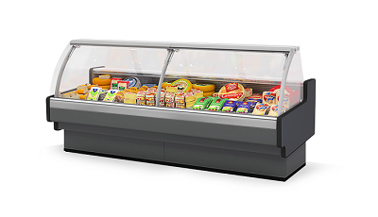 |  |  |  | 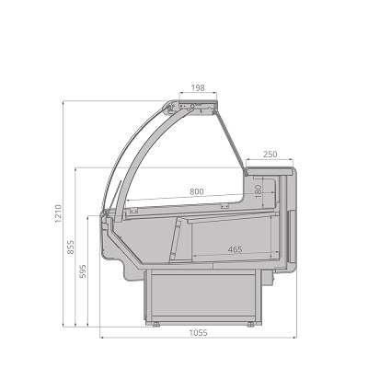

Стандартная комплектация |  |  |  | Ключевые параметры

Инновационный испаритель Sest, Италия Энергосберегающее светодиодное освещение внутреннего объёма Закалённое стекло на гидролифтах Рабочая поверхность из нержавеющей стали Базовые поддоны из нержавеющей стали Технология Easy Change Принудительная циркуляция воздуха Клапан ТРВ Контроллер Комплект подключения к системе дренажа На опорной базе Фронтальные цветные панели, выбор цвета внутреннего кабинета Без боковин Усиленная деревянная упаковка |  |  |  | Тип охлаждения: Динамический Температурный режим: +1...+10°С Температурный режим окр. среды: +25°С Влажность окр. среды: 60% Модификация: Гастрономическая

Цены указаны в рублях с учётом НДС
Артикул ТиС | Типоразмер | Код | Длина без боковин, мм | Длина с боковинами, мм | Цена Дилерская (RUB) | Цена с учетом скидки 0%
AURORA Slim 125 вентилируемая | 125 | ГХ281 | 1 250 | 1 330 | 426,875.00 | 426,875.00
AURORA Slim 190 вентилируемая | 190 | ГХ282 | 1 875 | 1 955 | 602,813.00 | 602,813.00
AURORA Slim 250 вентилируемая | 250 | ГХ283 | 2 500 | 2 580 | 740,000.00 | 740,000.00
AURORA Slim 320 вентилируемая | 320 | СВ287 | 3 125 | 3 205 | 987,188.00 | 987,188.00
AURORA Slim 375 вентилируемая | 375 | ГХ285 | 3 750 | 3 830 | 1,069,688.00 | 1,069,688.00
AURORA Slim Закрытый угол 90 вентилируемая | 90 ЗУ | ГХ287 | 1 655 |  | 491,875.00 | 491,875.00
AURORA Slim Открытый угол 90 вентилируемая | 90 ОУ | ГХ288 | 1 655 |  | 501,875.00 | 501,875.00

Стандартная комплектация |  |  |  | Ключевые параметры

Инновационный испаритель Sest, Италия Закалённое низкое стекло Рабочая поверхность из нержавеющей стали Базовые поддоны из нержавеющей стали Принудительная циркуляция воздуха Клапан ТРВ Контроллер Комплект подключения к системе дренажа На опорах Фронтальные цветные панели, выбор цвета внутреннего кабинета Без боковин Усиленная деревянная упаковка |  |  |  | Тип охлаждения: Динамический Температурный режим: +1...+10°С Температурный режим окр. среды: +25°С Влажность окр. среды: 60% Модификация: Гастрономическая self

Цены указаны в рублях с учётом НДС
Артикул ТиС | Типоразмер | Код | Длина без боковин, мм | Длина с боковинами, мм | Цена Дилерская (RUB) | Цена с учетом скидки 0%
AURORA Slim 125 вентилируемая SELF | 125 self | ШХ861 | 1 250 | 1 330 | 341,250.00 | 341,250.00
AURORA Slim 190 вентилируемая SELF | 190 self | ШХ862 | 1 875 | 1 955 | 473,438.00 | 473,438.00
AURORA Slim 250 вентилируемая SELF | 250 self | ГХ284 | 2 500 | 2 580 | 574,375.00 | 574,375.00
AURORA Slim 320 вентилируемая SELF | 320 self | СВ288 | 3 125 | 3 205 | 787,813.00 | 787,813.00
AURORA Slim 375 вентилируемая SELF | 375 self | ГХ286 | 3 750 | 3 830 | 845,625.00 | 845,625.00
AURORA Slim Закрытый угол 90 вентилируемая SELF | 90 ЗУ self | ШХ863 | 1 655 |  | 365,000.00 | 365,000.00
AURORA Slim Открытый угол 90 вентилируемая SELF | 90 ОУ self | ШХ864 | 1 655 |  | 388,438.00 | 388,438.00

Стандартная комплектация |  |  |  | Ключевые параметры

Инновационный испаритель Sest, Италия Энергосберегающее светодиодное освещение внутреннего объёма Закалённое стекло на гидролифтах Рабочая поверхность из нержавеющей стали Базовые поддоны для льда со сливом из нержавеющей стали Принудительная циркуляция воздуха Клапан ТРВ Контроллер Комплект подключения к системе дренажа На опорах Фронтальные цветные панели, выбор цвета внутреннего кабинета Без боковин Усиленная деревянная упаковка |  |  |  | Тип охлаждения: Динамический Температурный режим: 0...+2°С Температурный режим окр. среды: +25°С Влажность окр. среды: 60% Модификация: Рыба на льду

Цены указаны в рублях с учётом НДС
Артикул ТиС | Типоразмер | Код | Длина без боковин, мм | Длина с боковинами, мм | Цена Дилерская (RUB) | Цена с учетом скидки 0%
AURORA Slim 125 рыба на льду | 125 | ВР004 | 1 250 | 1 330 | 375,408.00 | 375,408.00

Стандартная комплектация |  |  |  | Ключевые параметры

Инновационный испаритель Sest, Италия Закалённое низкое стекло Рабочая поверхность из нержавеющей стали Базовые поддоны для льда со сливом из нержавеющей стали Принудительная циркуляция воздуха Клапан ТРВ Контроллер Комплект подключения к системе дренажа На опорах Фронтальные цветные панели, выбор цвета внутреннего кабинета Без боковин Усиленная деревянная упаковка |  |  |  | Тип охлаждения: Динамический Температурный режим: 0...+2°С Температурный режим окр. среды: +25°С Влажность окр. среды: 60% Модификация: Рыба на льду self

Цены указаны в рублях с учётом НДС
Артикул ТиС | Типоразмер | Код | Длина без боковин, мм | Длина с боковинами, мм | Цена Дилерская (RUB) | Цена с учетом скидки 0%
AURORA Slim 125 рыба на льду SELF | 125 self | ГХ577 | 1 250 | 1 330 | 384,063.00 | 384,063.00

Стандартная комплектация |  |  |  | Ключевые параметры

Инновационный испаритель Sest, Италия Энергосберегающее светодиодное освещение внутреннего объёма Закалённое стекло на гидролифтах Рабочая поверхность из нержавеющей стали Базовые выдвижные поддоны из нержавеющей стали Один ряд неохлаждаемых стеклянных полок Принудительная циркуляция воздуха Клапан ТРВ Контроллер Комплект подключения к системе дренажа На опорах Фронтальные цветные панели, выбор цвета внутреннего кабинета Без боковин Усиленная деревянная упаковка |  |  |  | Тип охлаждения: Динамический Температурный режим: +5°С Температурный режим окр. среды: +25°С Влажность окр. среды: 60% Модификация: Кондитерская

Цены указаны в рублях с учётом НДС
Артикул ТиС | Типоразмер | Код | Длина без боковин, мм | Длина с боковинами, мм | Цена Дилерская (RUB) | Цена с учетом скидки 0%
AURORA Slim 125 кондитерская | 125 | ВК099 | 1 250 | 1 330 | 405,551.00 | 405,551.00
AURORA Slim 190 кондитерская | 190 | ВК114 | 1 875 | 1 955 | 598,279.00 | 598,279.00
AURORA Slim 250 кондитерская | 250 | ВК115 | 2 500 | 2 580 | 709,012.00 | 709,012.00
AURORA Slim 375 кондитерская | 375 | ВК148 | 3 750 | 3 830 | 944,739.00 | 944,739.00

Стандартная комплектация |  |  |  | Ключевые параметры

Энергосберегающее светодиодное освещение внутреннего объёма Закалённое стекло на гидролифтах Рабочая поверхность из нержавеющей стали Принудительная циркуляция воздуха Контроллер Комплект подключения к системе дренажа На опорах Комплект ночных шторок Фронтальные цветные панели, выбор цвета внутреннего кабинета Без боковин Усиленная деревянная упаковка |  |  |  | Температурный режим: + 45°С Температурный режим окр. среды: +25°С Влажность окр. среды: 60% Модификация: Мармит

Цены указаны в рублях с учётом НДС
Артикул ТиС | Типоразмер | Код | Длина без боковин, мм | Длина с боковинами, мм | Цена Дилерская (RUB) | Цена с учетом скидки 0%
AURORA Slim 125 мармит | 125 мармит | ВТ052 | 1 250 | 1 330 | 668,020.00 | 668,020.00

Стандартная комплектация |  |  |  | Ключевые параметры

Энергосберегающее светодиодное освещение внутреннего объёма Закалённое стекло на гидролифтах Комплект ночных шторок Рабочая поверхность из нержавеющей стали Базовые поддоны из нержавеющей стали Принудительная циркуляция воздуха Контроллер На опорах Фронтальные цветные панели, выбор цвета внутреннего кабинета Без боковин Усиленная деревянная упаковка |  |  |  | Температурный режим: +45...+80°С Температурный режим окр. среды: +25°С Влажность окр. среды: 60% Модификация: Тепловая

Цены указаны в рублях с учётом НДС
Артикул ТиС | Типоразмер | Код | Длина без боковин, мм | Длина с боковинами, мм | Цена Дилерская (RUB) | Цена с учетом скидки 0%
AURORA Slim 125 тепловая | 125 тепловая | ГХ590 | 1 250 | 1 330 | 362,363.00 | 362,363.00
AURORA Slim 190 тепловая | 190 тепловая | ГХ591 | 1 875 | 1 955 | 612,188.00 | 612,188.00
AURORA Slim 250 тепловая | 250 тепловая | ВТ043 | 2 500 | 2 580 | 615,661.00 | 615,661.00
AURORA Slim 320 тепловая | 320 тепловая | ВТ044 | 3 125 | 3 205 | 774,375.00 | 774,375.00
AURORA Slim 375 тепловая | 375 тепловая | ВТ045 | 3 750 | 3 830 | 908,125.00 | 908,125.00

Стандартная комплектация |  |  |  | Ключевые параметры

Инновационный испаритель Sest, Италия Энергосберегающее светодиодное освещение внутреннего объёма Закалённое стекло на гидролифтах Комплект ночных шторок Рабочая поверхность из нержавеющей стали Базовые поддоны из нержавеющей стали Принудительная циркуляция воздуха Клапан ТРВ Контроллер Комплект подключения к системе дренажа На опорах Фронтальные цветные панели, выбор цвета внутреннего кабинета Без боковин Усиленная деревянная упаковка |  |  |  | Тип охлаждения: Динамический Температурный режим: -22...-15°С Температурный режим окр. среды: +25°С Влажность окр. среды: 60% Модификация: Низкотемпературная
...

Aurora Top Light
Aurora Top Light

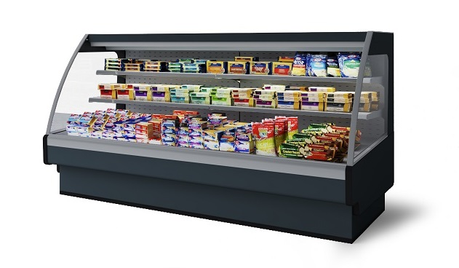 |  |  |  | 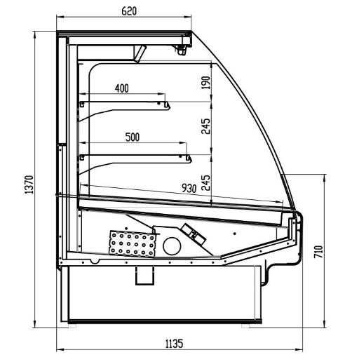

Стандартная комплектация |  |  |  | Ключевые параметры

Инновационный испаритель Sest, Италия Энергосберегающее светодиодное освещение внутреннего объёма Рабочая поверхность из нержавеющей стали Базовые поддоны из нержавеющей стали Принудительная циркуляция воздуха Контроллер Комплект полок На опорной базе Фронтальные цветные панели, выбор цвета внутреннего кабинета Без боковин |  |  |  | Тип охлаждения: Динамический Температурный режим: +2...+7°С Температурный режим окр. среды: +25°С Влажность окр. среды: 60% Модификация: Гастрономическая

Цены указаны в рублях с учётом НДС
Артикул ТиС | Типоразмер | Код | Длина без боковин, мм | Длина с боковинами, мм | Цена Дилерская (RUB) | Цена с учетом скидки 0%
AURORA 190 TOP LIGHT вертикальная | 190 Top Light | ХМ442 | 1 875 | 1 955 | 438,125.00 | 438,125.00
...

Tesey
Tesey

 | 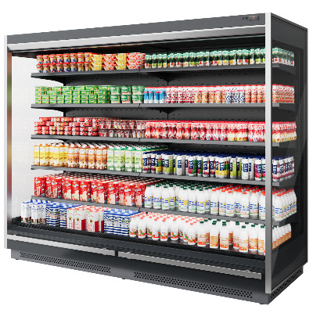 |  |  | 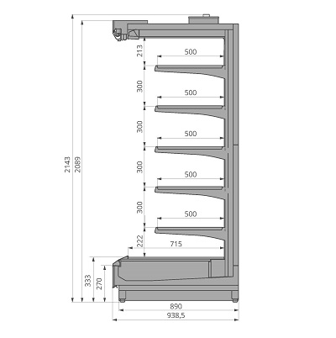

Стандартная комплектация |  |  |  |  | Ключевые параметры

Энергосберегающее верхнее светодиодное LED освещение 6 рядов полок по 600 мм. с регулируемым наклоном Верхняя и нижняя цветные панели, выбор цвета внутреннего кабинета Ценникодержатели на полках Клапан ТРВ. Контроллер Комплект подключения к системе дренажа Режим автоматической оттайки Без боковин (модификация "Торец" включает 2 боковины) |  |  |  |  | Тип охлаждения: Динамический Температурный режим: +1...+7°С Температурный режим окр. среды: +25°С Влажность окр. среды: 60% Модификация: Гастрономическая (фруктовая, мясная доступны опционально)

Цены указаны в рублях с учётом НДС
Артикул ТиС |  | Типоразмер | Код | Длина без боковин, мм | Длина с боковинами, мм | Цена Дилерская (RUB) | Цена с учетом скидки 0%
TESEY 2080 Portable 125 |  | 125 | ГВ007 | 1 250 | 1 325 | 459,375.00 | 459,375.00
...

Tesey Slim
Tesey Slim

 |  |  | 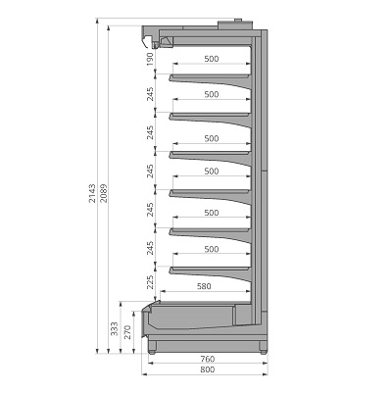

Стандартная комплектация |  |  |  | Ключевые параметры

Энергосберегающее верхнее светодиодное LED освещение 6 рядов полок по 600 мм. с регулируемым наклоном Верхняя и нижняя цветные панели, выбор цвета внутреннего кабинета Ценникодержатели на полках Клапан ТРВ. Контроллер Комплект подключения к системе дренажа Режим автоматической оттайки Без боковин (модификация "Торец" включает 2 боковины) |  |  |  | Тип охлаждения: Динамический Температурный режим: +1...+7°С Температурный режим окр. среды: +25°С Влажность окр. среды: 60% Модификация: Гастрономическая (фруктовая, мясная доступны опционально)

Цены указаны в рублях с учётом НДС
Артикул ТиС | Типоразмер | Код | Длина без боковин, мм | Длина с боковинами, мм | Цена Дилерская (RUB) | Цена с учетом скидки 0%
TESEY 2080 Slim Portable 125 | 125 | ГВ011 | 1 250 | 1 325 | 428,125.00 | 428,125.00
...

Tesey Ultra Slim
Tesey Ultra Slim

 |  |  | 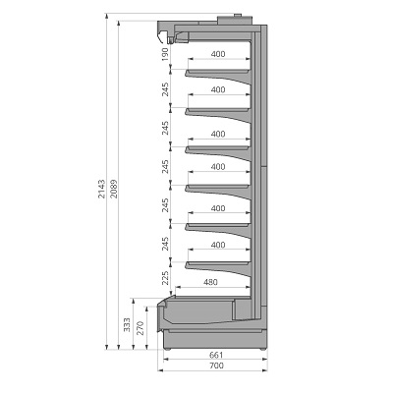

Стандартная комплектация |  |  |  | Ключевые параметры

Энергосберегающее верхнее светодиодное LED освещение 6 рядов полок по 600 мм. с регулируемым наклоном Верхняя и нижняя цветные панели, выбор цвета внутреннего кабинета Ценникодержатели на полках Клапан ТРВ. Контроллер Комплект подключения к системе дренажа Режим автоматической оттайки Без боковин (модификация "Торец" включает 2 боковины) |  |  |  | Тип охлаждения: Динамический Температурный режим: +1...+7°С Температурный режим окр. среды: +25°С Влажность окр. среды: 60% Модификация: Гастрономическая (фруктовая, мясная доступны опционально)

Цены указаны в рублях с учётом НДС
Артикул ТиС | Типоразмер | Код | Длина без боковин, мм | Длина с боковинами, мм | Цена Дилерская (RUB) | Цена с учетом скидки 0%
TESEY 2080 Ultra Slim Portable 125 | 125 | ГВ015 | 1 250 | 1 325 | 396,875.00 | 396,875.00
...

Ikar
Ikar

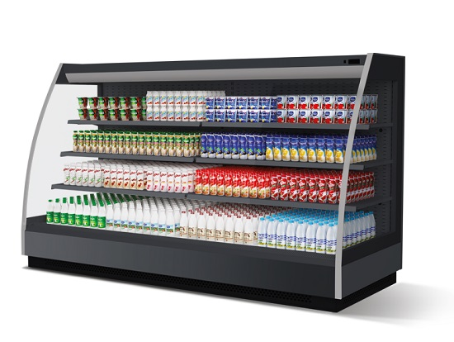 |  |  | 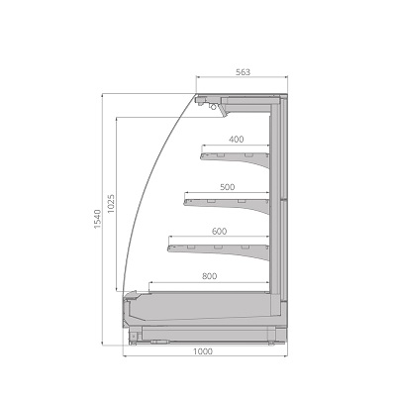

Стандартная комплектация |  |  |  | Ключевые параметры

Энергосберегающее верхнее светодиодное освещение внутреннего объема 3 ряда полок глубиной 400 мм, 500 мм, 600 мм с регулируемым наклоном Ценникодержатели на полках Инновационный испаритель Sest, Италия Клапан ТРВ Контроллер Комплект подключения к системе дренажа Верхняя цветная панель, выбор цвета внутреннего кабинета Без боковин (модификация "Торец" включает 2 боковины) |  |  |  | Тип охлаждения: Динамический Температурный режим: +1...+7°С Температурный режим окр. среды: +25°С Влажность окр. среды: 60% Модификация: Гастрономическая

Цены указаны в рублях с учётом НДС
Артикул ТиС | Типоразмер | Код | Длина без боковин, мм | Длина с боковинами, мм | Цена Дилерская (RUB) | Цена с учетом скидки 0%
IKAR 125 | 125 | ШХ966 | 1 250 | 1 320 | 321,143.00 | 321,143.00
...

Ikar Slim
Ikar Slim

 | 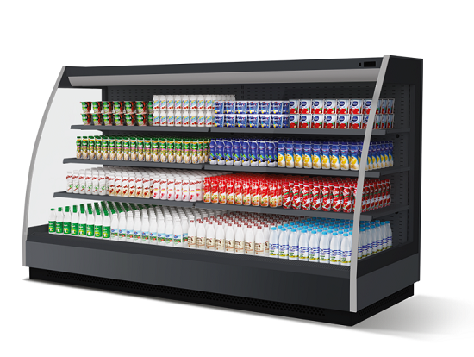 |  |  |  | 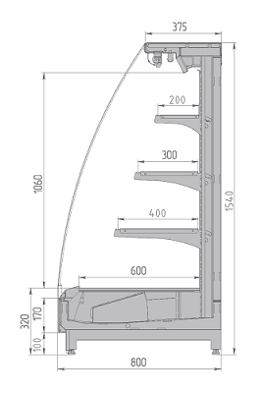

Стандартная комплектация |  |  |  |  | Ключевые параметры

Энергосберегающее верхнее светодиодное освещение внутреннего объема 3 ряда полок глубиной 400 мм, 300 мм, 200 мм с регулируемым наклоном Ценникодержатели на полках Инновационный испаритель Sest, Италия Клапан ТРВ Контроллер Комплект подключения к системе дренажа Верхняя цветная панель, выбор цвета внутреннего кабинета Без боковин (модификация "Торец" включает 2 боковины) |  |  |  |  | Тип охлаждения: Динамический Температурный режим: +1...+7°С Температурный режим окр. среды: +25°С Влажность окр. среды: 60% Модификация: Гастрономическая

Цены указаны в рублях с учётом НДС
Артикул ТиС |  | Типоразмер | Код | Длина без боковин, мм | Длина с боковинами, мм | Цена Дилерская (RUB) | Цена с учетом скидки 0%
IKAR Slim 125 |  | 125 | ГК022 | 1 250 | 1 320 | 274,926.00 | 274,926.00
...

Ikar Slim SQ
Ikar Slim SQ

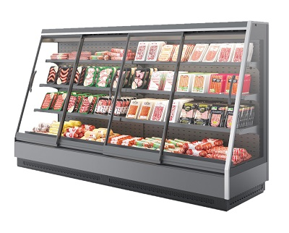 |  |  | 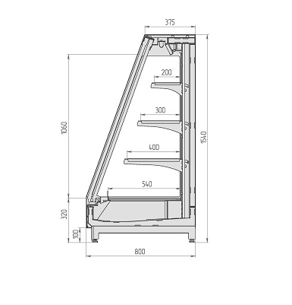

Стандартная комплектация |  |  |  | Ключевые параметры

Энергосберегающее верхнее светодиодное освещение внутреннего объема 3 ряда полок глубиной 400 мм, 300 мм, 200 мм с регулируемым наклоном Ценникодержатели на полках Инновационный испаритель Sest, Италия Клапан ТРВ Контроллер Комплект подключения к системе дренажа Верхняя цветная панель, выбор цвета внутреннего кабинета Без боковин |  |  |  | Тип охлаждения: Динамический Температурный режим: +1...+7°С Температурный режим окр. среды: +25°С Влажность окр. среды: 60% Модификация: Гастрономическая

Цены указаны в рублях с учётом НДС
Артикул ТиС | Типоразмер | Код | Длина без боковин, мм | Длина с боковинами, мм | Цена Дилерская (RUB) | Цена с учетом скидки 0%
IKAR Slim SQ 125 | 125 | ГК018 | 1 250 | 1 320 | 274,283.00 | 274,283.00
...

VR2240.950
VR2240.950

 | 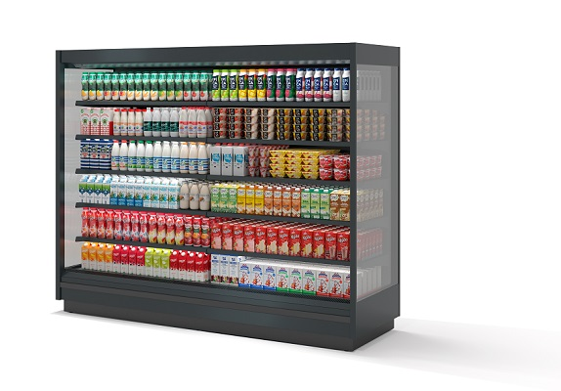 |  |  |  | 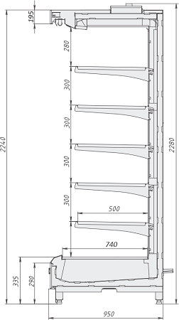

Стандартная комплектация |  |  |  |  | Ключевые параметры

Энергосберегающее верхнее светодиодное LED освещение 5 рядов полок по 500 мм. с регулируемым наклоном Верхняя и нижняя цветные панели, выбор цвета внутреннего кабинета Ценникодержатели на полках Клапан ТРВ Режим автоматической оттайки Без боковин Контроллер Деревянная упаковка (версия Portable) Пластиковый ударопрочный бампер |  |  |  |  | Тип охлаждения: Динамический Температурный режим: +1...+7°С Температурный режим окр. среды: +25°С Влажность окр. среды: 60% Модификация: Гастрономическая

Цены указаны в рублях с учётом НДС
Артикул ТиС |  | Типоразмер | Код | Длина без боковин, мм | Длина с боковинами, мм | Цена Дилерская (RUB) | Цена с учетом скидки 0%
VR2240.950 1250 |  | 125 | ХЛ091 | 1 250 | 1 330 | 342,188.00 | 342,188.00
...

VR2080.950
...
 |  |  | 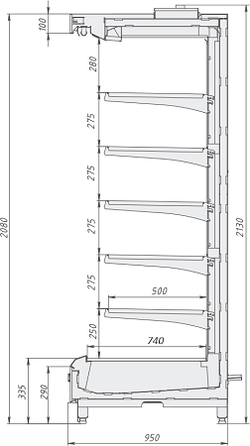

 |  |  | Ключевые параметры

 |  |  | Тип охлаждения: Динамический Температурный режим: +1...+7°С Температурный режим окр. среды: +25°С Влажность окр. среды: 60% Модификация: Гастрономическая
...
Типоразмер | Код | Длина без боковин, мм | Длина с боковинами, мм | Цена Дилерская (RUB) | Цена с учетом скидки 0%
125 | ХЛ071 | 1 250 | 1 330 | 342,188.00 | 342,188.00
...

VR2080.800
...
 |  |  | 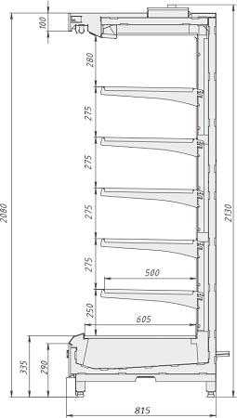

 |  |  | Ключевые параметры

 |  |  | Тип охлаждения: Динамический Температурный режим: +1...+7°С Температурный режим окр. среды: +25°С Влажность окр. среды: 60% Модификация: Гастрономическая
...
Типоразмер | Код | Длина без боковин, мм | Длина с боковинами, мм | Цена Дилерская (RUB) | Цена с учетом скидки 0%
125 | ХЛ084 | 1 250 | 1 330 | 317,188.00 | 317,188.00
...

VR2080.700
VR2080.700

 |  |  | 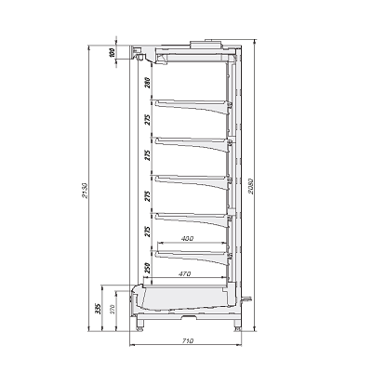

Стандартная комплектация |  |  |  | Ключевые параметры

Энергосберегающее верхнее светодиодное LED освещение 5 рядов полок по 400 мм. с регулируемым наклоном Верхняя и нижняя цветные панели, выбор цвета внутреннего кабинета Ценникодержатели на полках Клапан ТРВ Режим автоматической оттайки Без боковин Контроллер Деревянная упаковка (версия Portable) Пластиковый ударопрочный бампер |  |  |  | Тип охлаждения: Динамический Температурный режим: +1...+7°С Температурный режим окр. среды: +25°С Влажность окр. среды: 60% Модификация: Гастрономическая

Цены указаны в рублях с учётом НДС
Артикул ТиС | Типоразмер | Код | Длина без боковин, мм | Длина с боковинами, мм | Цена Дилерская (RUB) | Цена с учетом скидки 0%
VR2080.700 1250 Portable | 125 | ХЛ075 | 1 250 | 1 330 | 285,938.00 | 285,938.00
...

VR2240.800
VR2240.800

 |  |  | 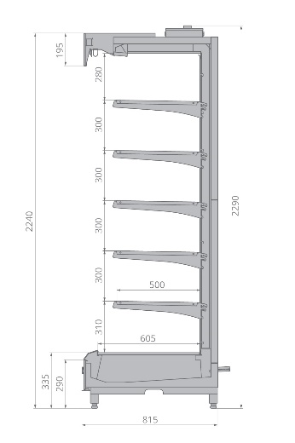

Стандартная комплектация |  |  |  | Ключевые параметры

Энергосберегающее верхнее светодиодное LED освещение 5 рядов полок по 500 мм. с регулируемым наклоном Верхняя и нижняя цветные панели, выбор цвета внутреннего кабинета Ценникодержатели на полках Клапан ТРВ Режим автоматической оттайки Без боковин Контроллер Деревянная упаковка (версия Portable) Пластиковый ударопрочный бампер |  |  |  | Тип охлаждения: Динамический Температурный режим: -1...+7°С Температурный режим окр. среды: +25°С Влажность окр. среды: 60% Модификация: Гастрономическая

Цены указаны в рублях с учётом НДС
Артикул ТиС | Типоразмер | Код | Длина без боковин, мм | Длина с боковинами, мм | Цена Дилерская (RUB) | Цена с учетом скидки 0%
VR2240.800 1250 Portable | 125 | ХЛ121 | 1 250 | 1 330 | 320,313.00 | 320,313.00
...

Odissey
Odissey

 | 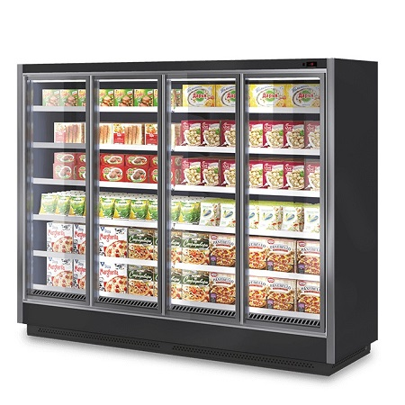 |  |  | 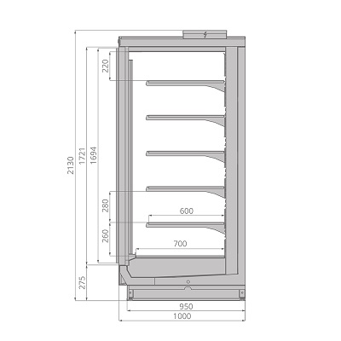

Стандартная комплектация |  |  |  |  | Ключевые параметры

Энергосберегающее вертикальное светодиодное освещение кабинета 5 рядов решетчатых полок по 600 мм с регулируемым наклоном Ценникодержатели на полках Двери со стеклопакетами Инновационный испаритель Sest, Италия Клапан ТРВ Контроллер Комплект подключения к системе дренажа Верхняя и нижняя цветные панели, выбор цвета внутреннего кабинета Без боковин (модификация "Торец" включает 2 боковины) |  |  |  |  | Тип охлаждения: Динамический Температурный режим: -22...-18°С Температурный режим окр. среды: +25°С Влажность окр. среды: 60% Модификация: Низкотемпературная

Цены указаны в рублях с учётом НДС
Артикул ТиС |  | Типоразмер | Код | Длина без боковин, мм | Длина с боковинами, мм | Цена Дилерская (RUB) | Цена с учетом скидки 0%
ODISSEY 125 |  | 125 | ГХ981 | 1 250 | 1 350 | 637,500.00 | 637,500.00
...

Odissey Compact
Odissey Compact

 |  |  | 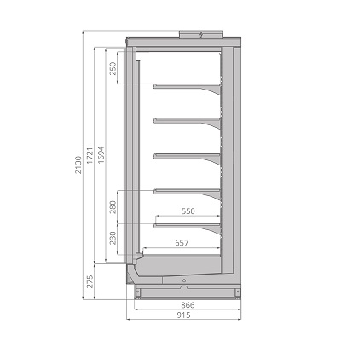

Стандартная комплектация |  |  |  | Ключевые параметры

Энергосберегающее вертикальное светодиодное освещение кабинета 5 рядов решетчатых полок по 550 мм с регулируемым наклоном Ценникодержатели на полках Двери со стеклопакетами Инновационный испаритель Sest, Италия Клапан ТРВ Контроллер Комплект подключения к системе дренажа Верхняя и нижняя цветные панели, выбор цвета внутреннего кабинета Без боковин (модификация "Торец" включает 2 боковины) |  |  |  | Тип охлаждения: Динамический Температурный режим: -22...-18°С Температурный режим окр. среды: +25°С Влажность окр. среды: 60% Модификация: Низкотемпературная

Цены указаны в рублях с учётом НДС
Артикул ТиС | Типоразмер | Код | Длина без боковин, мм | Длина с боковинами, мм | Цена Дилерская (RUB) | Цена с учетом скидки 0%
ODISSEY Compact 125 | 125 | ГХ828 | 1 250 | 1 350 | 615,625.00 | 615,625.00
...

Odissey Slim
Odissey Slim

 |  |  | 

Стандартная комплектация |  |  |  | Ключевые параметры

Энергосберегающее вертикальное светодиодное освещение кабинета 5 рядов решетчатых полок по 500 мм с регулируемым наклоном Ценникодержатели на полках Двери со стеклопакетами Инновационный испаритель Sest, Италия Клапан ТРВ Контроллер Комплект подключения к системе дренажа Верхняя и нижняя цветные панели, выбор цвета внутреннего кабинета Без боковин (модификация "Торец" включает 2 боковины) Энергосберегающие вентиляторы |  |  |  | Тип охлаждения: Динамический Температурный режим: -22...-18°С Температурный режим окр. среды: +25°С Влажность окр. среды: 60% Модификация: Низкотемпературная

Цены указаны в рублях с учётом НДС
Артикул ТиС | Типоразмер | Код | Длина без боковин, мм | Длина с боковинами, мм | Цена Дилерская (RUB) | Цена с учетом скидки 0%
ODISSEY Slim 125 | 125 | ГХ955 | 1 250 | 1 350 | 600,000.00 | 600,000.00
...

Krios
Krios

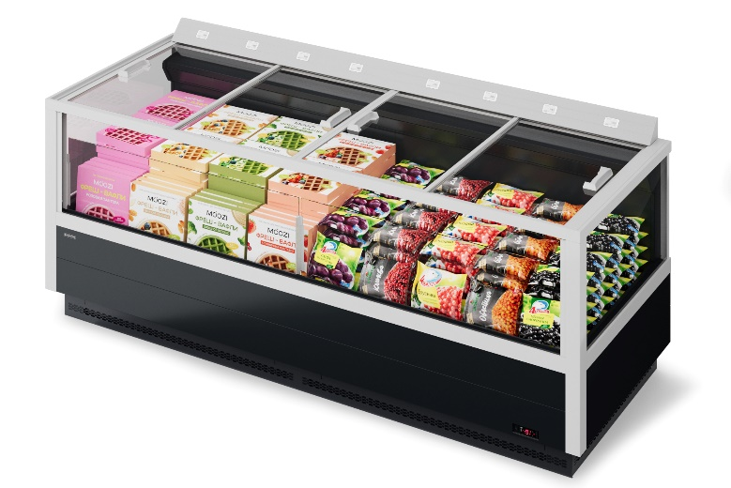 |  |  | 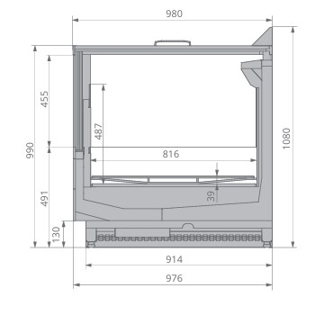

Стандартная комплектация |  |  |  | Ключевые параметры

Высокоэффективное энергосберегающее покрытие. Открытие вправо-влево (версия "Open Top" без покрытия). Anti-Frost дизайн. Обзорные стеклопакеты. Принудительная циркуляция воздуха Инновационный испаритель Sest, Италия Решётки для выкладки товара Клапан ТРВ Контроллер Комплект подключения к системе дренажа Цветная панель, выбор цвета внутреннего объёма Без боковин (модификация "Торец" включает 2 боковины) Усиленная деревянная упаковка |  |  |  | Тип охлаждения: Динамический Температурный режим: -22...-18°С Температурный режим окр. среды: +25°С Влажность окр. среды: 60% Модификация: Низкотемпературная (доступен среднетемпературный режим -1...+5°С)

Цены указаны в рублях с учётом НДС
Артикул ТиС | Типоразмер | Код | Длина с боковинами, мм | Цена Дилерская (RUB) | Цена с учетом скидки 0%
Krios 190 | 190 | ХЛ167 | 2 000 | 719,000.00 | 719,000.00
...

Jason
Jason

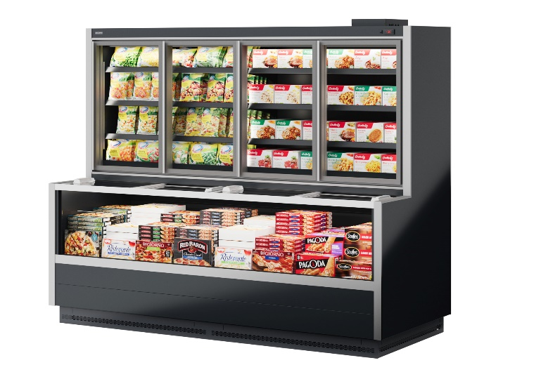 |  |  | 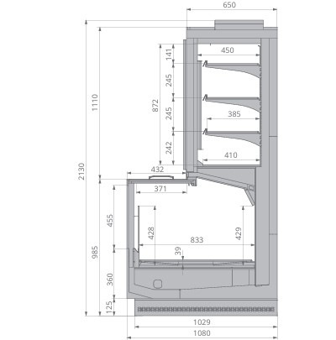

Стандартная комплектация |  |  |  | Ключевые параметры

Инновационный высокоэффективный энергосберегающий контур Anti-Frost дизайн, препятствующий образованию наледи Двухкамерные стеклопакеты Вертикальная светодиодная подсветка верхнего кабинета Светодиодная подсветка нижнего объема Две решётчатых полки для выкладки товара глубиной 400 мм с регулируемым наклоном Без боковин (модификация "Торец" включает 2 боковины) Принудительная циркуляция воздуха Инновационный испаритель Sest, Италия Клапан ТРВ Контроллер Комплект подключения к системе дренажа Верхняя и нижняя цветные панели, выбор цвета внутреннего кабинета |  |  |  | Тип охлаждения: Динамический Температурный режим: -22...-18°С Температурный режим окр. среды: +25°С Влажность окр. среды: 60% Модификация: Низкотемпературная (доступен среднетемпературный режим -1...+5°С)

Цены указаны в рублях с учётом НДС
Артикул ТиС | Типоразмер | Код | Длина без боковин, мм | Длина с боковинами, мм | Цена Дилерская (RUB) | Цена с учетом скидки 0%
Jason 250 | 250 | ШБ001 | 2 500 | 2 600 | 1,621,719.00 | 1,621,719.00
...

Jason SE
...
 |  |  | 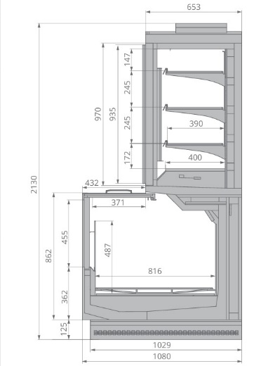

 |  |  | Ключевые параметры

 |  |  | Тип охлаждения: Динамический Температурный режим: -22...-18°С Температурный режим окр. среды: +25°С Влажность окр. среды: 60% Модификация: Низкотемпературная (доступен среднетемпературный режим -1...+5°С)
...
Типоразмер | Код | Длина без боковин, мм | Длина с боковинами, мм | Цена Дилерская (RUB) | Цена с учетом скидки 0%
250 | ШБ005 | 2 500 | 2 600 | 1,877,672.00 | 1,877,672.00
...

Cronox 2080.950
Cronox 2080.950

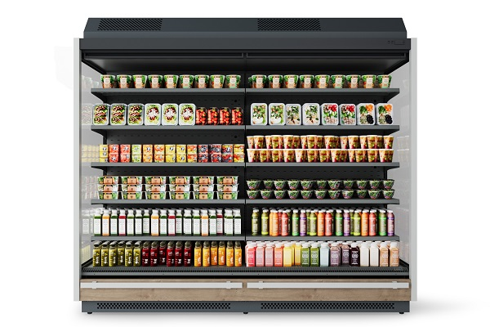 |  |  |  | 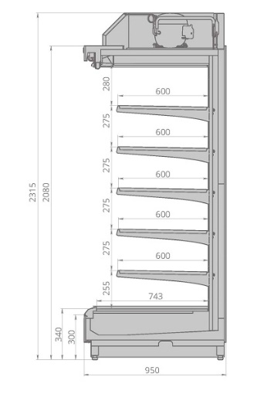

Стандартная комплектация |  |  |  | Ключевые параметры

Инновационный испаритель Sest, Италия Пять рядов полок 600 мм с ценникодержателями Верхняя и нижняя цветные панели, выбор цвета внутреннего кабинета Энергосберегающее верхнее светодиодное освещение Декоративный кожух, закрывающий холодильный агрегат Агрегат идет в отдельной упаковке Контроллер Без боковин |  |  |  | Тип охлаждения: Динамический Температурный режим: +1...+7°С Температурный режим окр. среды: +25°С Влажность окр. среды: 60% Модификация: Гастрономическая (фруктовая, мясная доступны опционально)

Цены указаны в рублях с учётом НДС
Артикул ТиС | Типоразмер | Код | Длина без боковин, мм | Длина с боковинами, мм | Цена Дилерская (RUB) | Цена с учетом скидки 0%
CRONOX 2080.950.125 | 125 | ХЛ117 | 1 250 | 1 330 | 489,063.00 | 489,063.00
...

Cronox 2080.800
...
 |  |  | 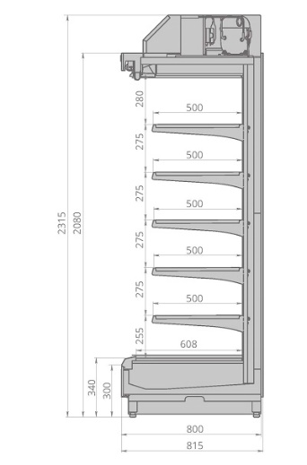

 |  |  | Ключевые параметры

 |  |  | Тип охлаждения: Динамический Температурный режим: +1...+7°С Температурный режим окр. среды: +25°С Влажность окр. среды: 60% Модификация: Гастрономическая (фруктовая, мясная доступны опционально)
...
Типоразмер | Код | Длина без боковин, мм | Длина с боковинами, мм | Цена Дилерская (RUB) | Цена с учетом скидки 0%
125 | ХЛ109 | 1 250 | 1 330 | 465,625.00 | 465,625.00
...

Cronox 2080.700
Cronox 2080.700

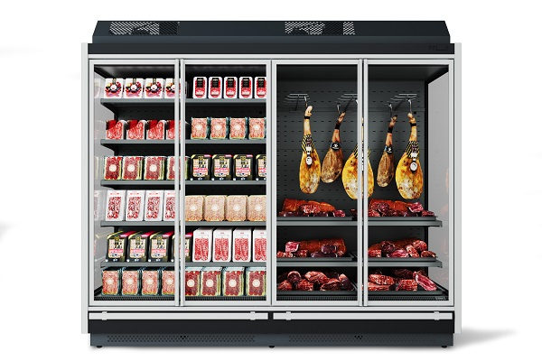 |  |  |  | 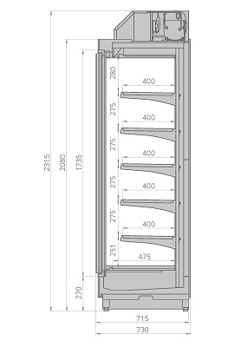

Стандартная комплектация |  |  |  | Ключевые параметры

Инновационный испаритель Sest, Италия Пять рядов полок 400 мм с ценникодержателями Верхняя и нижняя цветные панели, выбор цвета внутреннего кабинета Энергосберегающее верхнее светодиодное освещение Декоративный кожух, закрывающий холодильный агрегат Двери с энергосберегающими стеклопакетами Контроллер Без боковин |  |  |  | Тип охлаждения: Динамический Температурный режим: +1...+7°С Температурный режим окр. среды: +25°С Влажность окр. среды: 60% Модификация: Гастрономическая (фруктовая, мясная доступны опционально)

Цены указаны в рублях с учётом НДС
Артикул ТиС | Типоразмер | Код | Длина без боковин, мм | Длина с боковинами, мм | Цена Дилерская (RUB) | Цена с учетом скидки 0%
CRONOX 2080.700.125 | 125 | ХЛ110 | 1 250 | 1 330 | 442,188.00 | 442,188.00
...

VR2080 ESC Plug-in
VR2080 Plug-in

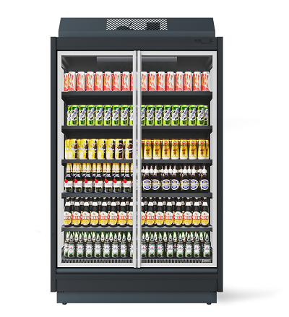 |  | 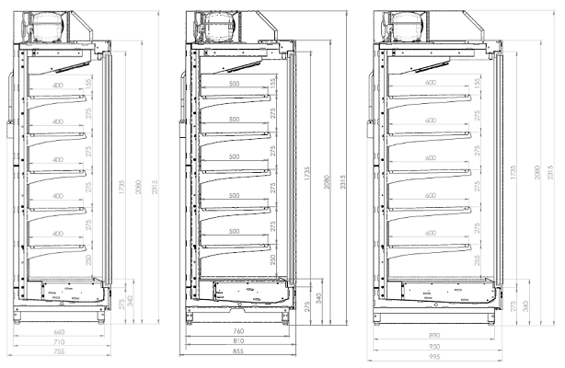

Стандартная комплектация |  |  |  | Ключевые параметры

Инновационный испаритель Sest, Италия Пять рядов полок по 500 мм для 800 и 950 глубины; (400мм для глубины 700) с ценникодержателями Двери с энергосберегающими стеклопакетами Верхняя и нижняя цветные панели, выбор цвета внутреннего кабинета Энергосберегающее верхнее светодиодное освещение Пластиковый ударопрочный бампер Декоративный кожух, закрывающий холодильный агрегат Контроллер Металлические глухие боковины |  |  |  | Тип охлаждения: Динамический Температурный режим: +1...+7°С Температурный режим окр. среды: +25°С Влажность окр. среды: 60% Модификация: Гастрономическая

Цены указаны в рублях с учётом НДС
Артикул ТиС | Типоразмер | Код | Длина, мм | Цена Дилерская (RUB) | Цена с учетом скидки 0%
VR2080.950.125 ESC PLUG-IN | 125 | ХЛ102 | 1 330 | 499,561.00 | 499,561.00
...

Tesey Plug-In
Tesey Plug-In

 | 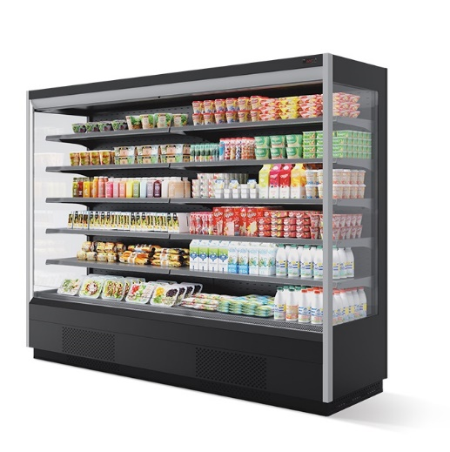 |  |  | 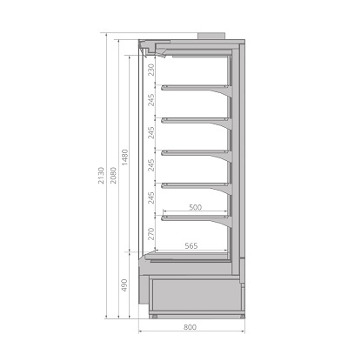

Стандартная комплектация |  |  |  |  | Ключевые параметры

Инновационный испаритель Sest, Италия Пять рядов полок по 500 мм с ценникодержателями Фронтальные цветные панели Энергосберегающее верхнее светодиодное освещение Контроллер Без боковин |  |  |  |  | Тип охлаждения: Динамический Температурный режим: +1...+7°С Температурный режим окр. среды: +25°С Влажность окр. среды: 60% Модификация: Гастрономическая (фруктовая, мясная доступны опционально)

Цены указаны в рублях с учётом НДС
Артикул ТиС |  | Типоразмер | Код | Длина без боковин, мм | Длина с боковинами, мм | Цена Дилерская (RUB) | Цена с учетом скидки 0%
TESEY Plug-In 125 |  | 125 | ГХ900 | 1 250 | 1 320 | 695,073.00 | 695,073.00
...

Ikar Plug-In
Ikar Plug-In

 | 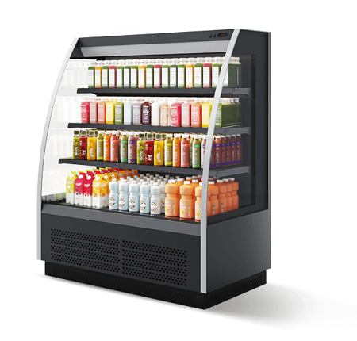 |  |  | 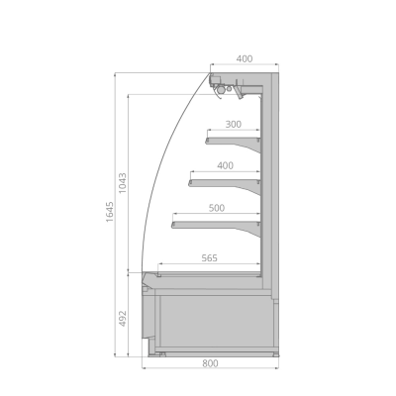

Стандартная комплектация |  |  |  |  | Ключевые параметры

3 ряда полок глубиной 300 мм, 400 мм, 500 мм с регулируемым наклоном Ценникодержатели на полках Инновационный испаритель Sest, Италия Контроллер Без боковин |  |  |  |  | Тип охлаждения: Динамический Температурный режим: 0...+5°С Температурный режим окр. среды: +25°С Влажность окр. среды: 60% Модификация: Гастрономическая

Цены указаны в рублях с учётом НДС
Артикул ТиС |  | Типоразмер | Код | Длина без боковин, мм | Длина с боковинами, мм | Цена Дилерская (RUB) | Цена с учетом скидки 0%
IKAR Plug-In 125 |  | 125 | ГХ985 | 1 250 | 1 320 | 476,496.00 | 476,496.00
...

Lysa
Lysa

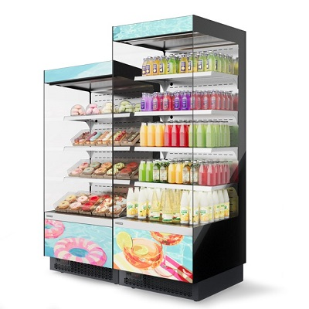 |  |  | 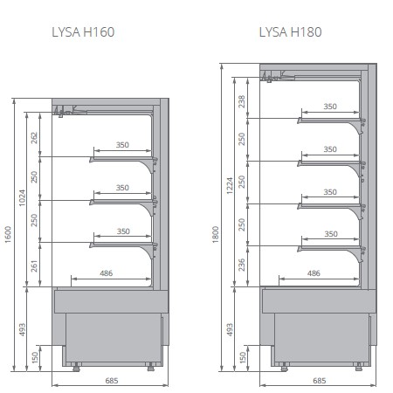

Стандартная комплектация |  |  |  | Ключевые параметры

Инновационный испаритель Sest Три ряда металлических полок с прозрачными ограничителями Обзорные боковины из закаленного стекла Верхнее энергосберегающее светодиодное освещение Комплект шторок Электронный блок управления Регулируемые ножки Деревянная упаковка |  |  |  | Тип охлаждения: Динамический Температурный режим: +1...+10°С Температурный режим окр. среды: +25°С Влажность окр. среды: 60% Модификация: Гастрономическая

Цены указаны в рублях с учётом НДС
Артикул ТиС | Типоразмер | Код | Длина, мм | Цена Дилерская (RUB) | Цена с учетом скидки 0%
LYSA H160 | 66 | ВК431 | 660 | 316,160.00 | 316,160.00
...

Aura
Aura

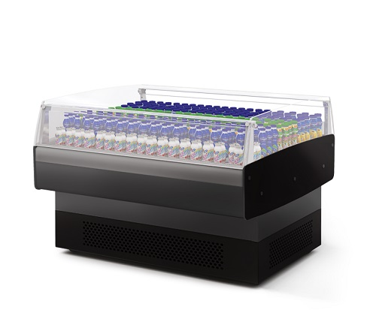 |  |  | 

Стандартная комплектация |  |  |  | Ключевые параметры

Инновационный испаритель Sest, Италия Закалённое низкое стекло Принудительная циркуляция воздуха Контроллер Фронтальные цветные панели, выбор цвета внутреннего оформления Боковины с обзорным стеклом Четыре колеса Усиленная деревянная упаковка |  |  |  | Тип охлаждения: Динамический Температурный режим: -1...+7°С Температурный режим окр. среды: +25°С Влажность окр. среды: 60% Модификация: Гастрономическая

Цены указаны в рублях с учётом НДС
Артикул ТиС | Типоразмер | Код | Длина, мм | Цена Дилерская (RUB) | Цена с учетом скидки 0%
AURA 125 | 125 | ШХ823 | 1 270 | 451,977.00 | 451,977.00

Aura SQ
Aura SQ

 |  |  | 

Стандартная комплектация |  |  |  | Ключевые параметры

Инновационный испаритель Sest, Италия Принудительная циркуляция воздуха Контроллер Стеклянные боковины Усиленная деревянная упаковка Ценникодержатель H-40 Защитный противоударный бампер |  |  |  | Тип охлаждения: Динамический Температурный режим: -1...+7°С Температурный режим окр. среды: +25°С Влажность окр. среды: 60% Модификация: Гастрономическая

Цены указаны в рублях с учётом НДС
Артикул ТиС | Типоразмер | Код | Длина, мм | Цена Дилерская (RUB) | Цена с учетом скидки 0%
AURA SQ | 125 | ГХ731 | 1 270 | 479,246.00 | 479,246.00
...

Aura SQ H120
Aura SQ H120

 |  |  | 

Стандартная комплектация |  |  |  | Ключевые параметры

Инновационный испаритель Sest, Италия Принудительная циркуляция воздуха Контроллер Стеклянные боковины Усиленная деревянная упаковка Защитный противоударный бампер |  |  |  | Тип охлаждения: Динамический Температурный режим: -1...+7°С Температурный режим окр. среды: +25°С Влажность окр. среды: 60% Модификация: Гастрономическая

Цены указаны в рублях с учётом НДС
Артикул ТиС | Типоразмер | Код | Длина, мм | Цена Дилерская (RUB) | Цена с учетом скидки 0%
AURA SQ H120 | 125 | ГХ688 | 1 270 | 538,275.00 | 538,275.00

Aurora Slim Plug-in
Aurora Slim Plug-in



Стандартная комплектация

Инновационный испаритель Sest, Италия Энергосберегающее светодиодное освещение внутреннего объёма Закалённое стекло на гидролифтах Рабочая поверхность из нержавеющей стали Базовые поддоны из нержавеющей стали Принудительная циркуляция воздуха Контроллер На опорной базе Фронтальные цветные панели, выбор цвета внутреннего кабинета Без боковин Усиленная деревянная упаковка

Цены указаны в рублях с учётом НДС
Артикул ТиС | Типоразмер | Код | Длина без боковин, мм
AURORA Slim PLUG-IN 125 вентилируемая | 125 | ГХ582 | 1 250
...

Calypso Slim Plug-in
Calypso Slim Plug-in



Стандартная комплектация

Инновационный испаритель Sest, Италия Энергосберегающее светодиодное освещение внутреннего объёма Закалённое стекло на гидролифтах Рабочая поверхность из нержавеющей стали Базовые поддоны из нержавеющей стали Охлаждаемый запасник Принудительная циркуляция воздуха Клапан ТРВ Контроллер Комплект подключения к системе дренажа Фронтальные цветные панели, выбор цвета внутреннего кабинета Без боковин Усиленная деревянная упаковка

Цены указаны в рублях с учётом НДС
Артикул ТиС | Типоразмер | Код | Длина без боковин, мм
CALYPSO Slim PLUG-IN 125 вентилируемая | 125 | СВ523 | 1 250
...

Galaxy
Galaxy

 |  |  | 

Стандартная комплектация |  |  |  | Ключевые параметры

Инновационный испаритель Sest, Италия Энергосберегающее светодиодное освещение внутреннего объёма Обзорные боковины Контроллер с поддержкой режима master/slave Фронтальные панели Egger, выбор цвета внутреннего кабинета; Комплект шторок; Энергосберегающие вентиляторы; Комплект электрооттайки; |  |  |  | Тип охлаждения: Динамический Температурный режим: +2...+7°С Температурный режим окр. среды: +25°С Влажность окр. среды: 60% Модификация: Гастрономическая

Цены указаны в рублях с учётом НДС
Артикул ТиС | Типоразмер | Код | Длина, мм | Цена Дилерская (RUB) | Цена с учетом скидки 0%
GALAXY H160 190 вентилируемая | 190 | ГХ890 | 1 948 | 923,730.00 | 923,730.00
...

Aquarius
Aquarius

 |  |  |  | 

Стандартная комплектация |  |  |  | Ключевые параметры

Энергосберегающее покрытие Cisaplast, Италия (Aquarius) Инновационный испаритель Sest, Италия Принудительная циркуляция воздуха Контроллер Решётки для выкладки товара Цветная панель, выбор цвета внутреннего объёма Ценникодержатели самоклеящиеся Боковины с обзорными стеклопакетами Усиленная деревянная упаковка |  |  |  | Тип охлаждения: Динамический Температурный режим: -1...+5°С /-22...-15°С Температурный режим окр. среды: +25°С Влажность окр. среды: 60% Модификация: Низкотемпературная (доступен среднетемпературный режим - 1...+5°С)

Цены указаны в рублях с учётом НДС
Артикул ТиС | Типоразмер | Код | Длина, мм | Цена Дилерская (RUB) | Цена с учетом скидки 0%
AQUARIUS НТ 120 | 120 | БМ221 | 1 324 | 544,445.00 | 544,445.00
...

Aquarius Open Top
Aquarius Open Top

 |  |  | 

Стандартная комплектация |  |  |  | Ключевые параметры

Инновационный испаритель Sest, Италия Принудительная циркуляция воздуха Контроллер Решётки для выкладки товара Цветная панель, выбор цвета внутреннего объёма Боковины с обзорными стеклопакетами Усиленная деревянная упаковка |  |  |  | Тип охлаждения: Динамический Температурный режим: -1...+5°С Температурный режим окр. среды: +25°С Влажность окр. среды: 60% Модификация: Cреднетемпературная

Цены указаны в рублях с учётом НДС
Артикул ТиС | Типоразмер | Код | Длина, мм | Цена Дилерская (RUB) | Цена с учетом скидки 0%
AQUARIUS Open Top 120 | 120 | БМ211 | 1 324 | 457,793.00 | 457,793.00
...

Atlas
Atlas

 |  |  |  | 

Стандартная комплектация |  |  |  |  | Ключевые параметры

Энергосберегающий контур Вертикальная светодиодная подсветка верхнего кабинета Anti-Frost дизайн, препятствующий образованию наледи Двери со стеклопакетами Две решётчатых полки для выкладки товара с регулируемым наклоном Принудительная циркуляция воздуха Инновационный испаритель Sest, Италия Контроллер Боковины Верхняя цветная панель, выбор цвета внутреннего кабинета |  |  |  |  | Тип охлаждения: Динамический Температурный режим: -22...-18°С Температурный режим окр. среды: +25°С Влажность окр. среды: 60% Модификация: Низкотемпературная (доступен среднетемпературный режим -1...+5°С)

Цены указаны в рублях с учётом НДС
Артикул ТиС |  | Типоразмер | Код | Длина, мм | Цена Дилерская (RUB) | Цена с учетом скидки 0%
ATLAS PLUG-IN TOP 190 |  | 190 | ГХ884 | 1 875 | 953,125.00 | 953,125.00
...

Odissey Plug-In
Odissey Plug-In

 |  |  |  | 

Стандартная комплектация |  |  |  |  | Ключевые параметры

Энергосберегающее вертикальное светодиодное освещение кабинета 5 рядов полок по 450 мм Ценникодержатели на полках Двери со стеклопакетами Инновационный испаритель Sest, Италия Контроллер Верхняя и нижняя цветные панели, выбор цвета внутреннего кабинета C боковинами |  |  |  |  | Тип охлаждения: Динамический Температурный режим: -22...-18°С Температурный режим окр. среды: +25°С Влажность окр. среды: 60% Модификация: Низкотемпературная

Цены указаны в рублях с учётом НДС
Артикул ТиС |  | Типоразмер | Код | Длина, мм | Цена Дилерская (RUB) | Цена с учетом скидки 0%
Odissey PLUG-IN 125 |  | 125 | ГХ925 | 1 355 | 823,438.00 | 823,438.00
...

Polo
Polo

 |  |  | 

Стандартная комплектация |  |  |  | Ключевые параметры

Энергосберегающая светодиодная подсветка внутри объёма Проволочные решетки и делители Система автоматической оттайки горячим газом Контроллер Конденсатор Готовность к дистанционному мониторингу Хладагент R290 (пропан) Верхний противоударный бампер Регулируемые по высоте 4 ножки |  |  |  | Тип охлаждения: Статический Температурный режим: -2...+6°С /-24...-18°С Температурный режим окр. среды: +1°С … +30°С Влажность окр. среды: 40-55% Модификация: Cреднетемпературная, Низкотемпературная

Цены указаны в рублях с учётом НДС
Артикул ТиС | Типоразмер | Код | Длина, мм | Цена Дилерская (RUB) | Цена с учетом скидки 0%
POLO 200 | 190 | ЛО500 | 1 875 | 314,257.00 | 314,257.00
...

Shkaff НТ
Shkaff НТ

 |  |  | 

Стандартная комплектация |  |  |  | Ключевые параметры

Инновационная система управления воздушными потоками Энергосберегающая светодиодная подсветка внутри объёма; Базовая и 4 ряда решетчатых навесных полок с антибактериальным ПВХ-покрытием; Автоматическая оттайка и система выпаривания конденсата; Электронный блок управления; Возможность подключения к дистанционному мониторингу; Оттайка горячим газом; Экологичный хладагент R290 |  |  |  | Тип охлаждения: Динамический Температурный режим: -22...-17°С Температурный режим окр. среды: +25°С Влажность окр. среды: 60% Модификация: Низкотемпературная

Цены указаны в рублях с учётом НДС
Артикул ТиС | Типоразмер | Код | Длина, мм | Цена Дилерская (RUB) | Цена с учетом скидки 0%
SHKAFF II 1.4 HT TOP | 1400 | СВ697 | 1 440 | 452,350.00 | 452,350.00
...

Shkaff СТ
Shkaff СТ

 |  |  | 

Стандартная комплектация |  |  |  | Ключевые параметры

Инновационная система управления воздушными потоками Энергосберегающая светодиодная подсветка внутри объёма; Базовая и 4 ряда решетчатых навесных полок с антибактериальным ПВХ-покрытием; Автоматическая оттайка и система выпаривания конденсата; Электронный блок управления; Возможность подключения к дистанционному мониторингу; Экологичный хладагент R290 |  |  |  | Тип охлаждения: Динамический Температурный режим: -1...+5°С Температурный режим окр. среды: +25°С Влажность окр. среды: 60% Модификация: Cреднетемпературная

Цены указаны в рублях с учётом НДС
Артикул ТиС | Типоразмер | Код | Длина, мм | Цена Дилерская (RUB) | Цена с учетом скидки 0%
SHKAFF II 1.4 CT TOP | 1400 | СВ699 | 1 400 | 317,150.00 | 317,150.00
...

Shkaff С DG
Shkaff С DG

 |  |  | 

Стандартная комплектация |  |  |  | Ключевые параметры

Энергосберегающая светодиодная подсветка внутри объёма; Базовая и навесные решетчатые полок с антибактериальным ПВХ-покрытием; Автоматическая оттайка и система выпаривания конденсата; Электронный блок управления; Возможность подключения к дистанционному мониторингу; Экологичный хладагент R290 |  |  |  | Тип охлаждения: Динамический Температурный режим: -8…0°С Температурный режим окр. среды: +25°С Влажность окр. среды: 60% Модификация: Пресервы

Цены указаны в рублях с учётом НДС
Артикул ТиС | Типоразмер | Код | Длина, мм | Цена Дилерская (RUB) | Цена с учетом скидки 0%
SHKAFF II 0.1 C DG | 100 | ШК008 | 490 | 145,000.00 | 145,000.00
...

